Kers
Ras |  | Synoniemen | Ouderdom | Herkomst en afstamming | Algemeen |  |  |  |  |  |  |  |  |  |  |  |  |  |  |  |  |  |  |  |  |  |  |  |  |  |  |  |  |  | Gebruik |  |  |  |  |  |  |  |  |  |  |  |  |  |  |  |  | Gevoeligheid voor ziekten en plagen
 |  |  |  |  |  |  |  |  |  |  |  | geschikte boomvorm |  |  |  |  |  |  |  |  |  | plaats leiboom |  |  |  |  |  |  |  |  |  |  |  |  |  | vrucht |  |  |  | gebruiksmogelijkheden |  |  |  |  |  |  |  |  |  |  |  | plagen |  |  |  |  |  |  |  |  |  |  |  | ziekten |  |  |  |  |  | overig
Kers |  |  |  |  | groeikracht | afwijkende kroonvorm | vruchtbaarheid | vruchtdracht | beurtjaargevoeligheid | windvastheid vruchten | nachtvorstgevoeligheid | hoogstam | halfstam | struik | spil | leivormen (algemeen) | piramide | snoer | palmet | waaier | berceau | vollewindsleiding | potcultuur | gevels/muren | west | zuidwest | zuid | zuidoost | oost | noordoost | noord | noordwest | groei(plaats)eisen | bloeitijd | rijp/oogsttijd | vorm | kleur | vruchtvlees | smaak | banketbakkerij | drogen | industriële verwerking | inmaken/jam | keukenvrucht | most/wijn/destillaat | sapbereiding | siervrucht | stoven/compote | stroop | tafelvrucht/dessert | Overige | appelbladmineermot | appelbloedluis | appelbloesemkever | appelzaagwesp | bladluizen | bladrollers | fruitmot | fruitspintmijt | perebloesemkever | pereringworm | wantsen | wintervlinder | appelmeeldauw | bacteriekanker | bacterievuur | loodglans | schurft | vruchtboomkanker | gommen | kurkstip | moniliarot | scheuren/barsten vrucht | Gezondheidsstatus

501 |  | zie Asdonkse
Abesse de Mouland | 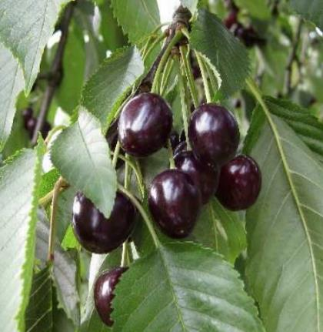 | Bastaarddikke, Basterddikke, Eijsdener Kers, Eijsdense, Eisdense Kers, IJskers | zeer oud | wrs Nederland (omgeving Mouland bij Eisden) of België (omgeving Moelingen bij Visé in de Voerstreek). De kers was er al in de 14e eeuw. | ++ |  | laat | + | - |  |  | + |  |  |  |  |  |  |  |  |  |  |  |  |  |  |  |  |  |  |  |  |  | vroeg | eind jul - begin aug | midden groot, hartvormig, licht afgeplat aan één zijde | zwart tot zwartviolet, glanzend | donkerviolet, vast, krakend, matig sappig, sap sterk kleurend | zoet | + |  | ++ |  |  |  |  |  |  |  | + | in Limburg veel gebruikt voor het maken van vlaaien |  |  |  |  |  |  |  |  |  |  |  |  |  |  |  |  |  |  |  |  |  |  | gezond
Abesse d'Oignies | 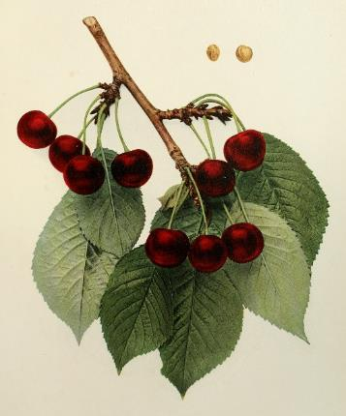 | Cérise Abesse d'Oignies | zeer oud | België | o |  |  |  |  |  |  | + |  |  |  | + | + |  |  | + |  |  |  | + |  | + |  | + |  |  |  |  |  | midden | eind jul - begin aug |  | donkerrood tot bruin |  | zoet |  |  |  |  |  |  |  |  |  |  | ++
Abrikooskers |  | zie Bigarreau Napoléon
Agathe |  | zie Hildesheim
All Saints Cherry |  | zie Griotte de la Toussaint
Allerheiligenkirsche |  | zie Griotte de la Toussaint
Amarelle Royale |  | zie Montmorency
Anglaise Hâtive |  | zie Meikers
Angleterre tardive |  | zie Belle de Chatenay
Annabella | 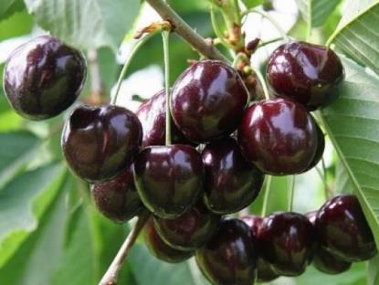 |  | 1953 | Duitsland (gewonnen uit een kruising van 'Rube' met 'Allers Späte' door het Obstbauversuchsanstalt Jork en in 1970 in de handel gebracht) | o |  | midden | + | - |  |  | + | + |  |  | + |  |  | + | + |  |  |  |  |  | + | + | + |  |  |  |  | bij voorkeur op een plaats in de volle zon of halfschaduw, liefst op het zuiden | laat | jul | middelgroot | donkerrood tot donkerbruin, glanzend | donkerrood, middelhard | zoet en aromatisch | + |  |  |  | ++ |  |  |  |  |  | ++ |  |  |  |  |  |  |  |  |  |  |  |  |  |  |  |  |  |  |  |  |  |  | - | gezond
Äpfeleskirsche |  | zie Souvenir des Charmes
Arch Duke |  | zie Knolkers
Asdonkse |  | 501, Hâtif de Barny |  | wrs Nederland | + |  | vroeg | + | - |  |  | + |  |  |  |  |  |  |  |  |  |  |  |  |  |  |  |  |  |  |  |  |  | vroeg | begin jun | middelgroot | donkerrood tot bruin |  | zoet |  |  |  |  |  |  |  |  |  |  | + | bij warm weer slecht te vervoeren en slecht houdbaar |  |  |  |  |  |  |  |  |  |  |  |  |  |  |  |  |  |  |  |  | + | o | gezond
Attika |  | zie Kordia
Badacsoner |  | zie Schneiders Späte Knorpelkirsche
Badeborner | 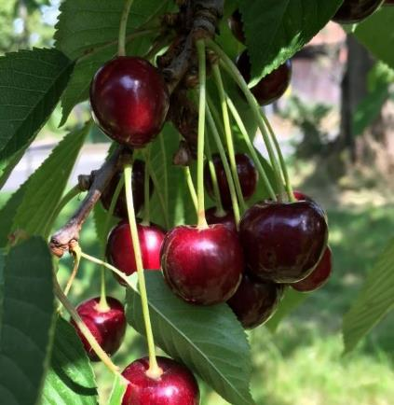 | Badeborner Dunkelbraune Knorpel, Badeborner Schwarze Knorpelkirsche, Farnstädter Schwarze | ca 1850 | Duitsland (als toevalszaailing gevonden in het gelijknamige dorp Badeborner bij Quedlinburg, Harz en verspreid door kwekerij Teickner) | o |  |  |  |  |  |  | + |  |  |  | + |  |  |  |  |  |  |  |  |  |  |  |  |  |  |  |  | stelt weinig eisen | vroeg | eind jun | middelgroot, hartvormig | zwartrood, licht gevlekt | middel- tot donkerrood, stevig, zeer saprijk | zoet, zeer aromatisch |  |  |  | + |  |  |  |  |  |  | ++ | bij inmaken blijft het vruchtvlees stevig |  |  |  |  |  |  |  |  |  |  |  |  |  |  |  |  |  |  |  |  |  |  | zeer gezond
Badeborner Dunkelbraune Knorpel |  | zie Badeborner
Badeborner Schwarze Knorpelkirsche |  | zie Badeborner
Bastaarddikke |  | zie Abesse de Mouland
Basterddikke |  | zie Abesse de Mouland
Beeksche Late |  | zie Beekse Late
Beekse Late |  | Beeksche Late, Bigarreau Tardif de Beek, Late Beek Bigarreau, Späte Beeksche | zeer oud | wrs Nederland | + |  |  | + | - |  |  | + |  |  |  |  |  |  |  |  |  |  |  |  |  |  |  |  |  |  |  |  |  | midden | begin aug - half aug |  | zwart |  | zoet |  |  |  |  |  |  |  |  |  |  | + |  |  |  |  |  |  |  |  |  |  |  |  |  |  |  |  |  |  |  |  |  |  |  | gezond
Begijn |  | zie Frans Meylingkers
Beierlander |  | zie Klerk
Beierlandse Kriek |  | zie Klerk
Belle Agathe |  | zie Hildesheim
Belle de Chatenay | 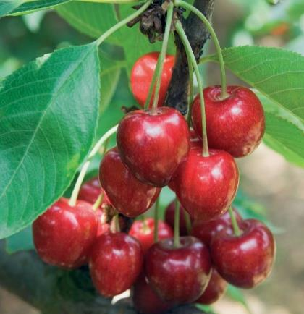 | Angleterre tardive, Belle de Magnifique, Belle de Sceaux, Belle et Magnifique, Belle Magnifique, Cerise Belle le Magnifigue, Cerise du Spa, Chatenay's Schöne, Magnifique, Schöne von Chatenay | 1795 | Frankrijk (uit zaad gewonnen door Chatenay uit Vitry-sûr-Seine) | + |  |  | ++ |  |  | o | + |  |  |  | + | + |  |  | + |  |  |  | + |  | + |  | + |  |  |  |  |  | laat | eind jul - half aug | hoogrond, enigszins hartvormend, fraai afgerond naar de stempelpunt | donkerrood, met vele donkere bruinrode vlekjes | roze, zacht, geurig, zeer rijk aan ongekleurd sap | zoet, aangenaam rins | + |  |  |  | + |  |  |  |  |  | ++ |  |  |  |  |  |  |  |  |  |  |  |  |  |  |  |  |  |  |  |  |  |  |  | gezond
Belle de Choissy | 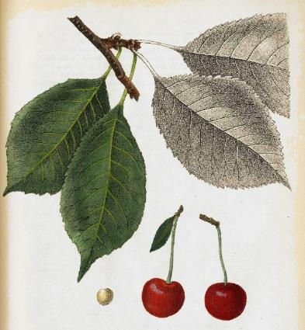 | Cerise Palembre, de la Palembre, Douçette, Schöne von Choissy |  |  |  |  |  |  |  |  |  |  |  |  |  |  |  |  |  |  |  |  |  |  |  |  |  |  |  |  |  |  |  |  | jul | middelgroot | schoonrood |  | uitmuntend
Belle de Choisy |  | zie Belle de Choissy
Belle de Jodoigne |  | zie Reine Hortense
Belle de Laeken |  | zie Reine Hortense
Belle de Magnifique |  | zie Belle de Chatenay
Belle de Ribaucourt | 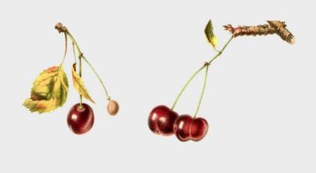 | Cerise Belle de Ribaucourt, Ribaucourt, Schöne von Ribaucourt | voor 1850 | België (gewonnen door of vernoemd naar Graaf de Ribaucourt) | o |  |  | + |  |  |  | + |  |  |  |  |  |  |  |  |  |  |  |  |  |  |  |  |  |  |  |  |  |  | eind jun - half jul | middelgroot, rond, bijna platrond, an beide zijden samengedrukt met een naad | bruinrood, schaduwzijde iets bleker | zacht, saprijk, ongekleurd sap | zoet, iets lichtzure ondertoon |  |  |  |  |  |  |  |  |  |  | +
Belle de Rocmont |  | zie Elton
Belle de Sceaux |  | zie Belle de Chatenay
Belle de Worseley |  | zie Meikers
Belle d'Orléans | 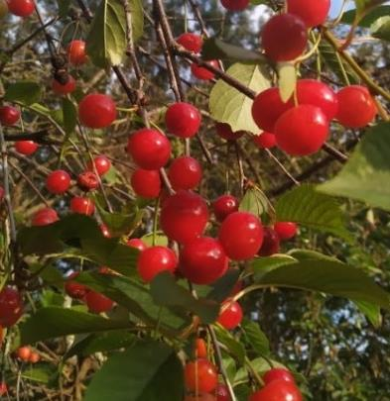 |  | oud | wrs Frankrijk | ++ |  | laat |  |  |  |  |  |  |  |  |  |  |  |  |  |  |  |  |  |  |  |  |  |  |  |  |  |  | laat |  | klein | rood
Belle et Magnifique |  | zie Belle de Chatenay
Belle Hortense |  | zie Reine Hortense
Belle Magnifique |  | zie Belle de Chatenay
Benham's Fine Early Duke |  | zie Meikers
Beste Werdersche |  | zie Vroege van Werder
Betuwse Meikers |  | zie Meikers
Bierkers |  | zie Kernielse
Bies Gean |  | zie Bieskers
Biesherzkirsche |  | zie Bieskers
Bieskers |  | Bies Gean, Biesherzkirsche, Guigne Bies, Jan de Bie's kers | niet oud | wrs Nederland (Betuwe. Volgens overlevering genoemd naar de Tielenaar Jan de Bie) |  |  |  |  |  |  |  | + |  |  |  |  |  |  |  |  |  |  |  |  |  |  |  |  |  |  |  |  |  | midden | half jul - eind jul |  | zwart |  | zoet |  |  |  |  |  |  |  |  |  |  | +
Bigarreau à gros fruit blanc |  | zie Elton
Bigarreau à Tres Gros Fruit Ambre |  | zie Elton
Bigarreau blanc et rose |  | zie Bigarreau Napoléon
Bigarreau Brun |  | zie Bruine Vleeskers
Bigarreau Burlat | 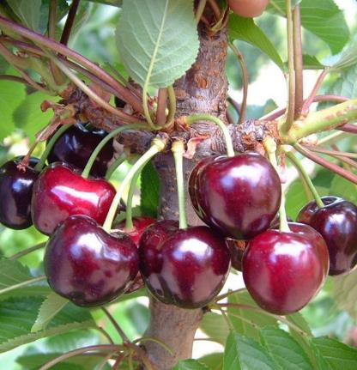 |  |  | wrs Frankrijk | o |  |  | o |  |  |  |  |  |  |  |  |  |  |  |  |  |  |  |  |  |  |  |  |  |  |  |  |  | midden | half jun | middelgroot, rond | donkerrood | sappig, stevig | zoet | + |  |  | + |  |  |  |  |  |  | ++
Bigarreau Cherrie |  | zie Gele Spaanse
Bigarreau de la Charme |  | zie Souvenir des Charmes
Bigarreau de Rocmont |  | zie Elton
Bigarreau des Vigne |  | zie Bigarreau Napoléon
Bigarreau d'Espagne d'Uden |  | zie Udense Spaanse
Bigarreau d'Esperen |  | zie Bigarreau Napoléon
Bigarreau Elton |  | zie Elton
Bigarreau Esperen |  | zie Bigarreau Napoléon
Bigarreau Gros Coeuret |  | zie Bigarreau Napoléon
Bigarreau Jaboulay | 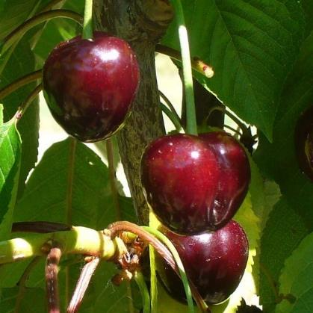 | Hâtive de Grand Jamines, Jaboulay, Ramon Oliva, Vroege Bigarreau, Vroege van Gelmen | ca 1825 | Frankrijk (in de omgeving van Lyon gevonden en verspreid door Jaboulay te Oullins, Rhône) | + |  |  | o | - |  |  | + | + | + | + | + | + |  |  | + |  |  |  | + |  | + | + | + |  |  | + |  | heeft veel verzorging nodig | vroeg | half jun | groot, stomp conisch, afgeplat aan de twee zijkanten | karmijnrood tot bruin, bloedrood gestreept | karmijnrood, vast, halfkrakend, sappig, geurig | zoet |  | + |  |  |  |  |  |  |  |  | + |  |  |  |  |  |  |  |  |  |  |  |  |  |  |  |  |  |  |  |  |  | + | +
Bigarreau Jaune de Drogan |  | zie Drogan's Gelbe Knorpelkirsche
Bigarreau Kentish | 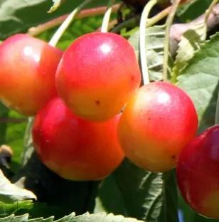 | Graffion, Kent Bigarreau, Kentse Knorpelkirsche | oud |  |  |  |  |  |  |  |  |  |  |  |  |  |  |  |  |  |  |  |  |  |  |  |  |  |  |  |  |  |  | midden | begin jul - eind jul | middelgroot, hartvormig | geel met rode vlekken tot geheel rood | stevig, sappig | zoet met rijk aroma
Bigarreau Lauermann |  | zie Bigarreau Napoléon
Bigarreau Moreau |  | zie Souvenir des Charmes
Bigarreau Napoléon | 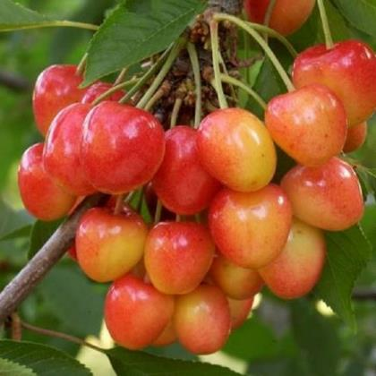 | Abrikooskers, Bigarreau blanc et rose, Bigarreau d'Esperen, Bigarreau des Vigne, Bigarreau Gros Coeuret, Bigarreau Lauermann, Bonte Knapkers, Capucienen, Cascogner, Gasconjer, Gros Bigarreau Blanc, Grosse Prinzessin, Grosse Weisse Marmorkirsche, Holland Bigarreau, Holländische Grosse Prinzessinkirsche, Kaiserkirsche, Knapkers, Lange Marmorkirsche, Lauermannskirsche, Napoleon, Napoleonskirsche, Prinzessin, Prinzessinkirsche, Rouaan, Spaanse, Spekkers, Straussen, Volger, Witte Buiken, Witte Knapkers, Witte Rouaan, Witte Vleeskers, Zweeper | voor 1667 | Onbekend (komt vrijwel overal ter wereld voor. Volgens een goed gedocumenteerde versie zou dit oude ras omstreeks 1795 door de heer C.G. Büttner in Halle (Saale, Duitsland) uit zaailingen zijn geselecteerd en daarna in 1807 door hem zijn overgedragen aan Christian Truchseß von Wetzhausen zu Bettenburg (1755-1826), een in die tijd bekende kersenveredelaar.Rond 1828 zou de Belgische tuinbouwer Louis Parmentier (1782-1847) uit Edingen (Henegouwen), die een bijzondere waardering had voor de Franse keizer Napoleon Bonaparte (1769-1821), dit ras qua naamgeving herdoopt hebben) | + |  | vroeg | ++ | - |  | o | + |  |  |  |  |  |  |  |  |  |  |  |  |  |  |  |  |  |  |  |  |  | laat | begin jul - eind jul | groot, hartvormig | geel met rode blos, soms geheel rood | vast, krakend en roomkleurig, bleek met matig grote steen, sappig | zoet | + | + | ++ | + |  |  |  |  |  |  | + | 'bakkerskers', o.a. op kerstkransen |  |  |  |  |  |  |  |  |  |  |  |  |  | ++ |  |  |  |  |  |  | + | ++
Bigarreau Noir | 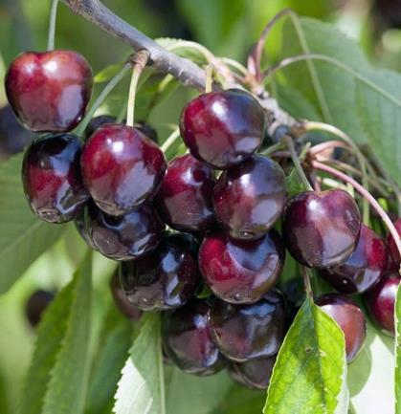 | Schwarze Knorpelkirsche, Zwarte Kraker | zeer oud | wrs Frankrijk (herkomst is onbekend. Het ras werd al in 1540 in Parijs beschreven als “Cerise Coeur Noir” en moet als één van de oudste en meest verspreide variëteiten aanzien worden) | + |  |  | + | - |  |  |  |  |  |  |  |  |  |  |  |  |  |  |  |  |  |  |  |  |  |  |  |  | midden | jul | middelgroot, hartvomig, dik | zwart tot zwartpaars | knapperig, sap donkerrood |  | ++ |  |  | ++ | + |  |  |  |  |  | ++ |  |  |  |  |  |  |  |  |  |  |  |  |  |  |  |  |  |  |  |  |  |  |  | gezond
Bigarreau Noir de Büttner |  | zie Büttner's Schwarze Herzkirsche
Bigarreau Noir de Germersdorf |  | zie Germersdorfer Grosse Kirsche
Bigarreau Noir Gros |  | zie Zwarte Spaanse
Bigarreau Noir Tardif |  | zie Späte Schwarze Knorpelkirsche
Bigarreau Rouge |  | zie Rode Spaanse
Bigarreau Rouge de Büttner |  | zie Büttner's Rote Knorpelkirsche
Bigarreau Sandrin |  | zie Souvenir des Charmes
Bigarreau St. Charmes |  | zie Souvenir des Charmes
Bigarreau Tardif |  | zie Ridderkers
Bigarreau Tardif de Beek |  | zie Beekse Late
Bigarreau Tardif de Hildesheim |  | zie Hildesheim
Bigarreau Turkey |  | zie Frans Meylingkers
Bing | 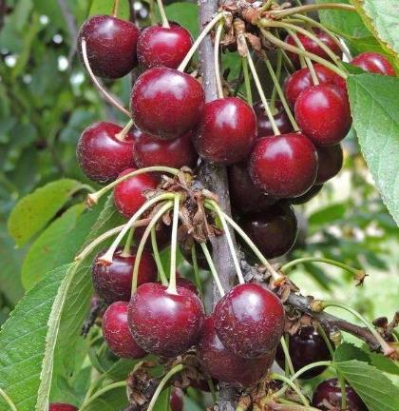 | Mazzard Cherry, Sweet Cherry | 1875 | Verenigde Staten (Milwaukie, Oregon, uit een open bestuiving kruising tussen moederouder Black Republican en vaderouder Royal Ann (ook bekend als 'Napoleon') in 1875 door Oregon tuinbouwer Seth Lewelling en zijn Mantsjoerijnse Chinese voorman Ah Bing, naar wie de cultivar is vernoemd) |  |  | midden |  | - |  |  |  |  |  |  |  |  |  |  |  |  |  |  |  |  |  |  |  |  |  |  |  |  |  | half jun - jul | groot, hartvormig | dieprood tot donkerrood, bijna zwart, glanzend | purperrood, stevig, sappig | zoet | + |  | + | + | + |  |  |  |  |  | ++
Blaadjeskers (NBr) |  | zie Reine Hortense
Black Circassian |  | zie Fraser's Tartarische Schwarze Herzkirsche
Black Eagle | 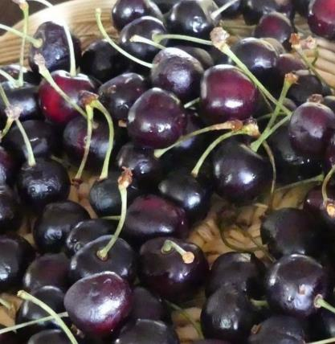 | Eagle, Schwarzer Adler | 1806 | Engeland (in 1806 gewonnen uit een kruising van 'Gele Spaanse' en 'Meikers' door de dochter van dhr T.A. Knight op Downton Castle) |  |  |  |  |  |  |  |  |  |  |  |  |  |  |  |  |  |  |  |  |  |  |  |  |  |  |  |  |  | midden | eind jul - begin aug | groot hartvormig, iets breed | bruinzwart tot diep zwart |  | zoet met een aangenaam en intens aroma |  |  |  |  |  |  |  |  |  |  | ++ | één van de beste guignes |  |  |  |  |  |  |  |  |  |  |  |  |  | - |  |  |  |  |  |  |  |  | enige resistentie tegen bacteriekanker
Black Guigne |  | zie Coburger Maiherzkirsche
Black Heart |  | zie Büttner's Schwarze Herzkirsche
Black Heart |  | zie Vroege van Werder
Black Morello |  | zie Morel
Black Russian |  | zie Fraser's Tartarische Schwarze Herzkirsche
Black Tartarian |  | zie Fraser's Tartarische Schwarze Herzkirsche
Blankette |  | Blanquette | zeer oud | wrs België (wellicht Wallonië) |  |  |  |  |  |  |  | + |  |  |  |  |  |  |  |  |  |  |  |  |  |  |  |  |  |  |  |  |  | vroeg | half jun - eind jun |  | lichtrood |  | zoet |  |  |  |  |  |  |  |  |  |  | o
Blanquette |  | zie Blankette
Blanser |  | zie Wijnkers
Blinkaars |  | zie Early Rivers
Blinker |  | zie Wijnkers
Bonte Knapkers |  | zie Bigarreau Napoléon
Bonte Spaanse |  | zie Udense Spaanse
Boskoper |  | zie Meikers
Bouquet Amarelle |  | zie Troskers
Bourgueil |  | zie Montmorency de Bourgueil
Brabanders |  | zie Kernielse
Bradbourne Black |  | zie Hedelfinger Riesenkirsche
Braunauer | 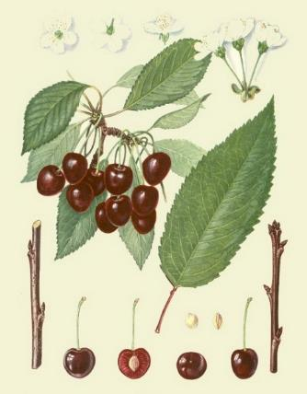 | Braunauer Knorpel, Braunauer Knorpelkirsche, Brunokirsche | 1900 | Duitsland (geselecteerd als het beste type uit een grote groep bruine zoete kersen in het district Querfurt) | + |  |  | ++ |  |  |  |  |  |  |  |  |  |  |  |  |  |  |  |  |  |  |  |  |  |  |  |  |  | midden | half jun | middelgroot, hartvormig, plat in zijaanzicht met buikknobbels | donkerbruin bij volledige rijpheid, licht gevlekt bij halfrijp | donkerrood, zacht, sappig | zoet met voldoende zuur |  |  |  |  |  |  |  |  |  |  |  |  |  |  |  |  |  |  |  |  |  |  |  |  |  |  |  |  |  |  |  |  |  | +
Braunauer Knorpel |  | zie Braunauer
Braunauer Knorpelkirsche |  | zie Braunauer
Braune Knorpelkirsche |  | zie Bruine Vleeskers
Brown Bigarreau |  | zie Bruine Vleeskers
Brown Duke |  | zie Bruine Waalse
Bruine Bigarreau |  | zie Hedelfinger Riesenkirsche
Bruine Blansje (Zld) |  | zie Zeeuwse Zoete Morel
Bruine Spaanse |  | zie Bruine Vleeskers
Bruine Vleeskers |  | Bigarreau Brun, Braune Knorpelkirsche, Brown Bigarreau, Bruine Spaanse, Ossekop, Sakerdaan Kers | voor 1805 |  | ++ |  | midden | ++ | - |  |  | + | + |  |  |  |  |  |  |  |  |  |  |  |  |  |  |  |  |  |  |  |  | vroeg | half jul - eind jul | glanzend, middelmatig groot, hartvormig rond | donkerbruin | hard, knappend en sappig | zoet |  |  |  |  |  |  |  |  |  |  | ++ |  |  |  |  |  |  |  |  |  |  |  |  |  |  | o |  |  |  |  |  |  | ++ | +
Bruine Waalse | 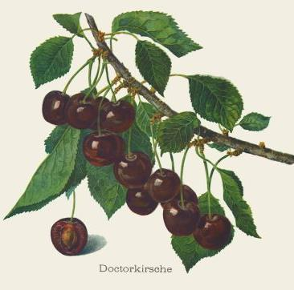 | Brown Duke, Doctorkirsche | zeer oud |  | + |  |  |  |  |  | ++ | + |  |  |  |  |  |  |  |  |  |  |  |  |  |  |  |  |  |  |  |  |  | midden | begin jul - eind jul | middelgroot, rond, iets afgeplat | rood tot roodbruin | sappig | lichtzuur, goede smaak |  |  |  | + | + |  |  |  |  |  | +
Bruintje (NBr) |  | zie Zeeuwse Zoete Morel
Brunokirsche |  | zie Braunauer
Brusselse Bruine |  | zie Vroege van Werder
Buchanan's Early Duke |  | zie Meikers
Büttner's Black Heart |  | zie Büttner's Schwarze Herzkirsche
Büttner's Gelbe Knorpel |  | zie Büttner's Gelbe Knorpelkirsche
Büttner's Gelbe Knorpelkirsche | 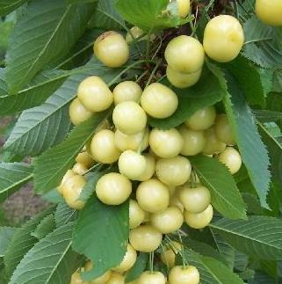 | Büttner's Gelbe Knorpel, Büttner's Wachsknorpelkirsche, Büttner's Yellow, Kaaskers, Wachsknorpelkirsche, Witte Kraker | ca 1820 | Duitsland (omstreeks 1820 als toevalszaailing gewonnen door C.G. Büttner, Justizrath te Halle an der Saale) | + |  | midden | + | - |  |  | + |  |  |  | + | + |  |  | + |  |  |  | + |  | + |  | + |  |  |  |  |  | laat | begin jul - half jul | middelgroot, rond hartvormig | witgeel, vruchten aan de zonzijde citroengeel, zelden met rode blos | stevig | zoet, redelijke smaak |  |  |  |  |  |  |  |  |  |  | + |  |  |  |  |  |  |  |  |  |  |  |  |  |  |  |  |  |  |  |  |  |  | ++
Büttner's Neue Schwarze Herzkirsche |  | zie Büttner's Schwarze Herzkirsche
Büttner's Rote Knorpel |  | zie Büttner's Rote Knorpelkirsche
Büttner's Rote Knorpelkirsche | 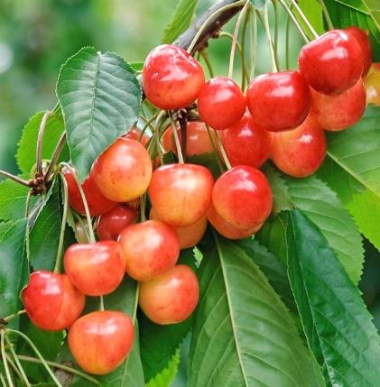 | Bigarreau Rouge de Büttner, Büttner's Rote Marmorkirsche, Büttner's Rote Knorpel, Büttner's Späte Rote Knorpelkirsche, Emperor Francis, Heinrichs Riessen, Königskirsche, Melonenkirsche, Wimmertingse | 1795 | Duitsland (als toevalszaailing gewonnen door C.G. Büttner uit Halle/Saale en in 1807 aan baron Christian Truchsess verzonden) | + |  | vroeg | ++ | - | + | o | + |  |  |  |  |  |  |  |  |  |  |  |  |  |  |  |  |  |  |  |  | alle gronden en standplaatsen, maar niet te nat | midden | half jun - eind jun | groot tot zeer groot, bijna rond | geel met een grote rode blos, glanzend | lichtgeel, vast, knappend, matig sappig, sap kleurloos | erg zoet met een klein beetje zuur en een watermeloenaroma |  |  | ++ | ++ | + |  |  |  |  |  | ++ |  |  |  |  |  |  |  |  |  |  |  |  |  |  |  |  |  |  |  |  |  | o | o | gezond
Büttner's Rote Marmorkirsche |  | zie Büttner's Rote Knorpelkirsche
Büttner's Schwarze Herzkirsche | 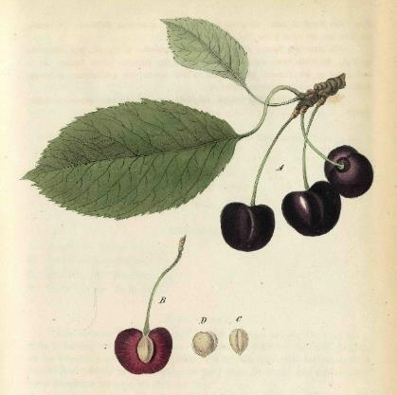 | Bigarreau Noir de Büttner, Black Heart, Büttner's Neue Schwarze Herzkirsche, Büttner's Zwarte Hartkers, Guigne Noire de Büttner, Neue Schwarze Herzkirsche | 1795 | Duitsland (in 1795 uit zaad gewonnen door C.G. Büttner, Justizrath in Halle aan de Saale) | o |  |  | ++ |  |  |  | + |  |  |  | + | + |  |  | + |  |  |  | + |  | + |  | + |  |  |  |  |  |  | begin jul - half jul | groot, regelmatig, afgerond, beetje ongelijk samengedrukt op de zijden | donkerrood tot zwart, glanzend | donker bloedrood, zacht, niet knappend, sap sterk gekleurd | zeer zoet en aangenaam |  |  |  |  |  |  |  |  |  |  | ++
Büttner's Schwarze Herzkirsche |  | zie Büttner's Schwarze Herzkirsche
Büttner's Späte Rote Knorpelkirsche |  | zie Büttner's Rote Knorpelkirsche
Büttner's Wachsknorpelkirsche |  | zie Büttner's Gelbe Knorpelkirsche
Büttner's Yellow |  | zie Büttner's Gelbe Knorpelkirsche
Büttner's Zwarte Hartkers |  | zie Büttner's Schwarze Herzkirsche
Capucienen |  | zie Bigarreau Napoléon
Carnation | 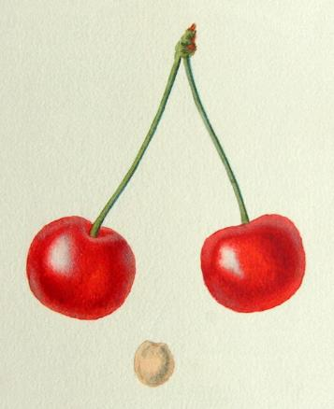 | Cerise d'Orange, Rote Oranienkirsche | voor 1676 | wrs Europa (In 1773 stuurde Jefferson stekken van de 'Carnation' kers naar Monticello, Carlottesville, Virginia. In een brief aan James Barbour van 5 maart 1816 vond Jefferson de "Carnation zo superieur aan alle andere dat geen andere de naamkers verdient". De kers werd niet alleen in zijn boomgaard gekweekt, maar ook langs het buitenste pad van het terras van de moestuin) |  |  |  |  |  |  |  |  |  |  |  |  |  |  |  |  |  |  |  |  |  |  |  |  |  |  |  |  |  |  | jun - jul | matig groot en rond met naad over de vrucht | donkerrood | geel tot rood en zacht | zuur
Castor | 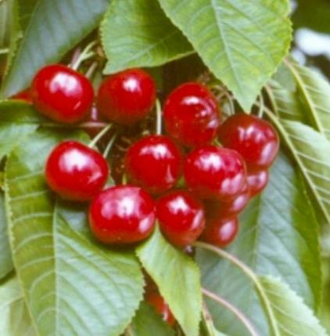 |  | 1966 | Nederland (waarschijnlijk een vrij bestoven zaailing van 'Schneiders Späte Knorpelkirsche', gewonnen door het Instituut voor de Verdeling van Tuinbouwgewassen en in 1982 in de handel gebracht) | ++ |  | laat | + | - |  |  | + | + |  |  |  |  |  |  |  |  |  |  |  |  |  |  |  |  |  |  |  |  | laat | half jul | zeer groot | donkerrood tot bruin |  | zoet, goed aroma |  |  | - |  |  |  |  |  |  |  | + |  |  |  |  |  |  |  |  |  |  |  |  |  |  |  | - |  |  |  |  |  | - | - | gezond
Cerise à Bouquet |  | zie Troskers
Cerise à Trochet |  | zie Troskers
Cérise Abesse d'Oignies |  | zie Abesse d'Oignies
Cerise Amarelle Tardive |  | zie Morel
Cerise Angloise Tardive |  | zie Late Duke
Cerise Belle de Ribaucourt |  | zie Belle de Ribaucourt
Cerise Belle le Magnifigue |  | zie Belle de Chatenay
Cerise Commune |  | zie Knolkers
Cerise de Bourgueil |  | zie Montmorency de Bourgueil
Cerise de Hollande |  | zie Meikers
Cerise de Kentish |  | zie Kentish
Cerise de la Toussaint |  | zie Griotte de la Toussaint
Cerise de Laeken (NBr) |  | zie Reine Hortense
Cerise de Lucie |  | zie Luciënkers
Cerise de Mai |  | zie Meikers
Cerise de Portugal |  | zie Knolkers
Cerise de Prague Tardive |  | zie Knolkers
Cerise de Schaerbeek |  | zie Westerleese Kriek
Cerise de Volger |  | zie Kentish
Cérise d'Angleterre |  | zie Late Duke
Cerise d'Orange |  | zie Carnation
Cerise Double de Verre | 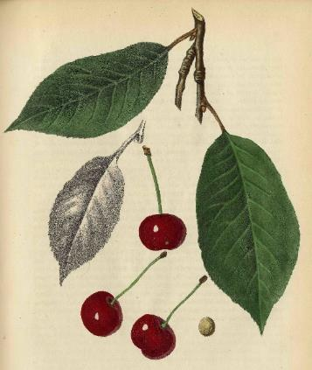 | Doppelte Glaskirsche, Double Transparente, Grosse Ammer, Grossen Ammer, Guindolière | zeer oud | vrijwel zeker Europa | + |  |  | + |  |  |  | + |  |  |  |  | + |  |  |  |  |  |  |  |  |  |  |  |  |  |  |  |  |  | half jun - begin jul | groot, lijkt soms gespleten of dubbel vanwege een diepe naad aan één zijde | lichtrood, donkerrood bij rijpheid, vezels van het vruchtvlees schijnen geelachtig door de schil | witgeel, soms met lichtrode aders, zacht, sappig, sap kleurloos | aanvankelijk een zure en ietwat wrange smaak, maar bij volledige rijpheid een zeer aangename, zuurzoete sublieme smaak |  |  | + | ++ | + |  |  |  |  |  | ++
Cerise du Nord |  | zie Morel
Cerise du Spa |  | zie Belle de Chatenay
Cerise Guigne |  | zie Meikers
Cerise Hâtive |  | zie Kentish
Cerise Palembre |  | zie Belle de Choissy
Cerise Royale |  | zie Büttner's Rote Knorpelkirsche
Cerise Royale de Hollande |  | zie Knolkers
Cerisier à Bouquet |  | zie Troskers
Cerisier du Hamel |  | zie Troskers
Chatenay's Schöne |  | zie Belle de Chatenay
Cherry Duke |  | zie Meikers
Chlepfer |  | zie Hedelfinger Riesenkirsche
Citroenkers |  | zie Drogan's Gelbe Knorpelkirsche
Cluster |  | zie Troskers
Coburger Maiherzkirsche | 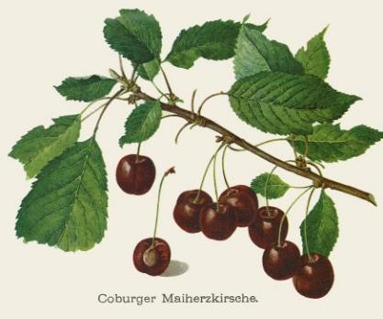 | Black Guigne, Frühe Schwarze Herzkirsche, Guigne Bigaudelle, Guigne Noire Commune, Noire Hative de Coboug, Scheurkers | voor 1800 | Frankrijk |  |  |  | ++ |  |  |  |  |  |  |  |  |  |  |  |  |  |  |  |  |  |  |  |  |  |  |  |  |  | vroeg | half jun - eind jun | middelgroot tot groot, hartvormig, langwerpig-oval | donkerbruin tot zwart | donkerrood, zacht | zoet |  |  |  |  |  |  |  |  |  |  |  |  |  |  |  |  |  |  |  |  |  |  |  |  |  |  |  |  |  |  |  |  |  | - | gezond
Coe |  | zie Coe's Transparent
Coe's Bunte Herzkirsche |  | zie Coe's Transparent
Coe's Transparent | 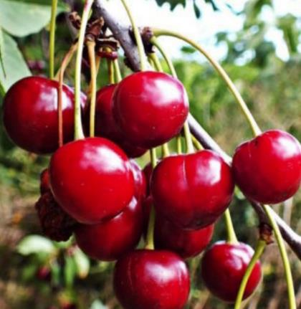 | Coe, Coe's Bunte Herzkirsche, Transparente de Coe |  | wrs Engeland (zaailing van 'Ox Heart') | + |  | vroeg | ++ |  |  |  | + |  |  |  |  | + |  |  |  |  |  |  |  |  |  |  |  |  |  |  |  |  | vroeg | begin jul - half jul |  | rood op gele ondergrond | zacht en sappig | erg zoet en heerlijk van smaak |  |  |  |  |  |  |  |  |  |  | ++ | één van de vroegst rijpende kersen |  |  |  |  |  |  |  |  |  |  |  |  |  | +
Coeur de Pigeon |  | zie Elton
Colossale d'Hedelfingen |  | zie Hedelfinger Riesenkirsche
Confituurkers |  | zie Morel
Corum | 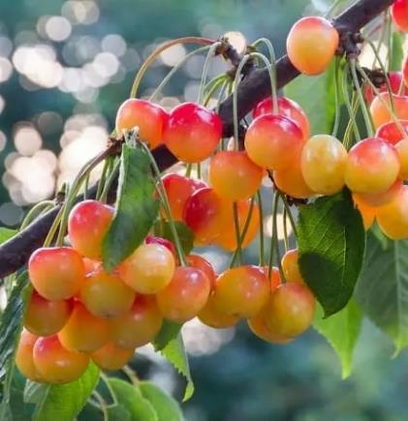 |  | 1945 | Verenigde Staten (toevalszaailing in 1945 gevonden door G. Corum uit Eugene, Oregon en in 1961 geïntroduceerd) | ++ |  | vroeg | + | - |  |  | + | + |  |  |  |  |  |  |  |  |  |  |  |  |  |  |  |  |  |  |  |  | vroeg | eind jun - begin jul |  | roodgeel | lichtgeel, stevig | zoet |  |  | + | + | + |  |  |  |  |  | ++ |  |  |  |  |  |  |  |  |  |  |  |  |  |  |  |  |  |  |  |  |  |  | +
Coularde |  | zie Meikers
Couleur de Chair |  | zie Elton
d'Aremberg |  | zie Reine Hortense
De Hollande |  | zie Meikers
de la Palembre |  | zie Belle de Choissy
De Montmorency |  | zie Montmorency
D'Espagne |  | zie Meikers
Dikke Loen |  | zie Kernielse
Dikke Loon |  | zie Kernielse
Doctorkirsche |  | zie Bruine Waalse
Doktorknorpelkirsche |  | zie Weisse Spanische
Dönissen's Gelbe Knorpelkirsche | 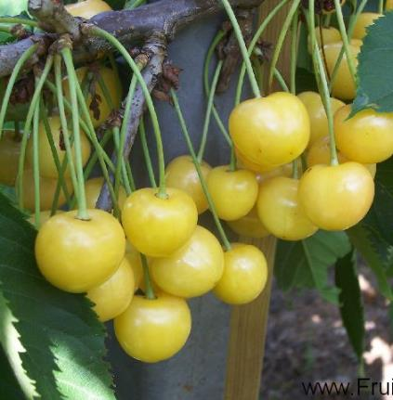 | Dönissen's Gele Knapkers, Dönnissens Gold, Dönnissens Späte Knorpelkirsche, Gold, Honigkirsche, Stark's Gold | ca 1820 | Duitsland (vernoemd naar dhr Dönissen) | + |  |  | ++ | - | - | - | + |  |  |  |  | + |  |  |  |  |  | + |  |  |  |  |  |  |  |  |  | stelt weinig eisen aan de standplaats | laat | eind jun - half jul | fraai hartvormig, zeer regelmatig, bij de steel stomp, aan uiteinde rond afgeplat | fraai geel, aan zonzijde bijna goudgeel; huid een weinig doorschijnend | geel, vast maar niet knappend, sap ongekleurd | zeer zoet en aangenaam |  |  |  |  |  |  |  |  |  |  | ++ | wordt door de vogels met rust gelaten |  |  |  |  |  |  |  |  |  |  |  |  |  |  |  |  |  |  |  |  |  | - | gezond
Dönnissens Gold |  | zie Dönissen's Gelbe Knorpelkirsche
Dönissen's Gele Knapkers |  | zie Dönissen's Gelbe Knorpelkirsche
Dönnissens Späte Knorpelkirsche |  | zie Dönissen's Gelbe Knorpelkirsche
Doppelte Glaskirsche |  | zie Cerise Double de Verre
Doppelte Maikirsche |  | zie Meikers
Doppelte Schattenkirsche |  | zie Morel
Doppelt Tragende Kleine Rote Spätkirsche |  | zie Hildesheim
Double Transparente |  | zie Cerise Double de Verre
Douçette |  | zie Belle de Choissy
Downton | 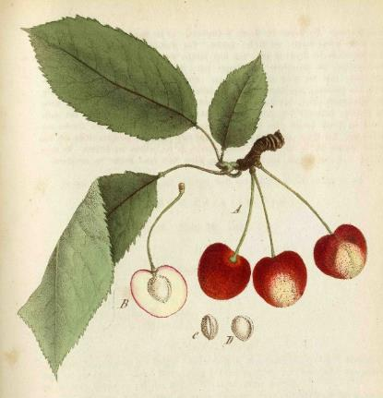 | Downtoner Molkenkirsche, Guigne Downton, Impératrice Downton | 1864 | Engeland (onstaan uit zaad van 'Elton' en gewonnen door T.A. Knight, Downton Castle) | + |  |  |  |  |  |  | + |  |  |  | + | + |  |  | + |  |  |  | + |  | + |  | + |  |  |  |  |  |  | eind jun - half jul |  | geel, wat vaak overgaat in een rode blos aan de zonzijde | lichtgeel, zeer zacht | zoet |  |  |  |  |  |  |  |  |  |  | ++
Downtoner Molkenkirsche |  | zie Downton
Drogan White Bigarreau |  | zie Drogan's Weisse Knorpelkirsche
Drogan's Gelbe Knorpelkirsche | 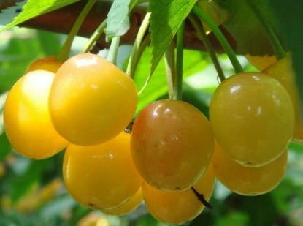 | Bigarreau Jaune de Drogan, Citroenkers, Drogan's Yellow, Guigne Black, Jaune de Drogan, Witte Wijnkers | ca 1808 | Duitsland (ontstaan uit zaad en gewonnen door Drogan uit Guben) | + |  |  | + |  |  |  | + |  |  |  | + |  |  |  | + |  |  |  | + |  | + |  | + |  |  |  |  |  | midden | eind jul - begin aug | middelgroot, hartvormig | geel | lichtgeel, stevig, sap ongekleurd | zoet |  | + |  | ++ |  |  |  |  | ++ |  | + | niet geschikt om in te vriezen |  |  |  |  |  |  |  |  |  |  |  |  |  | o |  |  |  |  |  |  | + |  | gezond
Drogan's Weisse Knorpelkirsche | 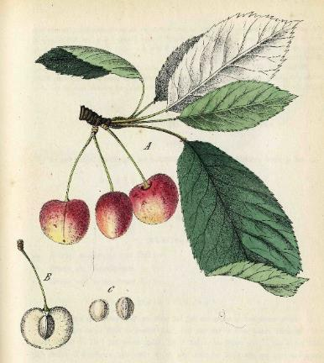 | Drogan White Bigarreau | ca 1800 | Duitsland (gewonnen door Drogan uit Guben) | + |  |  | ++ |  |  |  | + |  |  |  | + | + |  |  | + |  |  |  | + |  | + |  | + |  |  |  |  |  |  | eind jul - half aug | groot, hartvormig, duidelijke naad | witgeel met rode blos, strepen of marmer aan de zonzijde | gelig, zeer stevig, sappig | zoet en kruidig, uitstekende smaak |  |  | ++ |  | ++ |  |  |  |  |  | ++
Drogan's Yellow |  | zie Drogan's Gelbe Knorpelkirsche
Dubbele Eierkriek |  | zie Eierkriek
Dubbele Meikers |  | zie Meikers
Dubbele Morelkers |  | zie Morel
Dubbele van der Nat |  | zie Kers van der Nat
Dubbele Volger |  | zie Glaskers
Dubbele Zoete Morel |  | zie Zeeuwse Zoete Morel
Duitse Kers |  | zie Early Rivers
Duitse Meikers |  | zie Early Rivers
Duke Cherry |  | zie Meikers
Dutch Duke |  | zie Meikers
Dutch Gardeners |  | zie Kassins Frühe
Dutch Morello |  | zie Morel
Eagle |  | zie Black Eagle
Early Duke |  | zie Meikers
Early Frogmore | 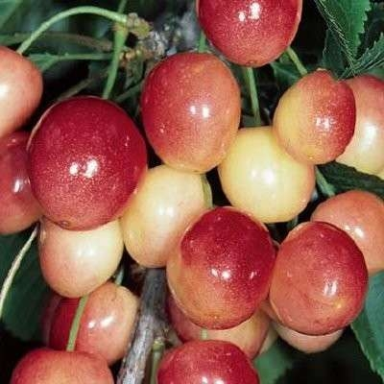 | Guigne Précoce de Frogmore, Frogmore, Frühe von Frogmore, Zoete Spaanse | ca 1864 | Engeland (gewonnen door Th. Ingram te Frogmore Gardens) |  |  |  | + | - |  |  | + |  |  |  |  |  |  |  |  |  |  |  |  |  |  |  |  |  |  |  |  | stel weinig aan de grond | vroeg | begin jul - half jul |  | fletsgeel |  | zoet, uitstekende smaak |  |  |  |  |  |  |  |  |  |  | ++
Early Griotte |  | zie Kentish
Early Kentish Virginian |  | zie Kentish
Early Richmond |  | zie Kentish
Early Rivers | 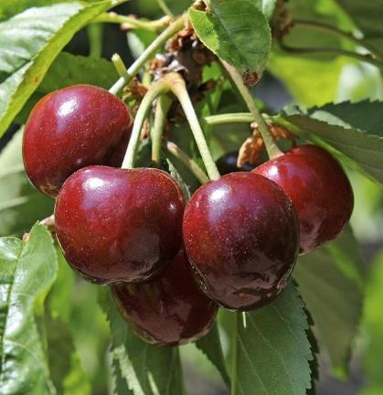 | Blinkaars, Duitse Kers, Duitse Meikers, Engelse Kers, Franse, Franse Meikers, Franse Vroege, Gelderse Kers, Lindekers, Rivers, Vroege Duitse | 1860 | Engeland (een zaailing van 'Early Purple' gewonnen door Th. Rivers, Sawbridgeworth, Herts., droeg in 1869 de eerste vruchten en door dhr. Knight in de handel gebracht. Het ras kent verschillende typen, met name de selectie Alfheim is aanbevelenswaardig) | ++ |  | midden | + | - |  | + | + | + | + |  |  |  |  |  |  |  |  |  |  |  |  |  |  |  |  |  |  | vooral gevoelig voor bacteriekanker op lichte gronden | vroeg | eind jun - begin jul | glanzend, groot en rond, onregelmatig puntje onderaan | violetbruin tot zwart | donker van kleur, zacht en sappig | zoet en smaakvol |  | + |  |  |  |  |  |  |  |  | ++ |  |  |  |  |  |  |  |  |  |  |  |  |  |  | o |  | + |  |  | ++ |  | o | - | gezond
Edelfinger |  | zie Hedelfinger Riesenkirsche
Egg Heart |  | zie Eierkriek
Eierherzkirsche |  | zie Eierkriek
Eierkriek |  | Dubbele Eierkriek, Egg Heart, Eierherzkirsche, Enkele Eierkriek, Grote Eierkriek, Guigne Forme d'Oeuf | zeer oud | wrs Nederland (Zeeland) |  |  |  |  |  |  |  | + |  |  |  |  |  |  |  |  |  |  |  |  |  |  |  |  |  |  |  |  |  | midden | eind jul - begin aug | zeer herkenbaar aan de lange, eivormige vruchten | zwart |  | zoet |  |  |  |  |  |  |  |  |  |  | +
Eijsdener Kers |  | zie Abesse de Mouland
Eijsdense |  | zie Abesse de Mouland
Eisdense Kers |  | zie Abesse de Mouland
Elmer |  |  | 1961 | Nederland (ontstaan uit een kruising van 'Morel' met 'Meikers' door het Instituut voor de Verdeling van Tuinbouwgewassen te Wageningen en in 1973 geïntroduceerd) | o |  | vroeg | + | - |  |  | + |  |  |  |  |  |  |  |  |  |  |  |  |  |  |  |  |  |  |  |  |  | laat | eind jun - begin jul | middelgroot | donkerrood |  | zuur |  |  | ++ | ++ |  |  |  |  |  |  | + |  |  |  |  |  |  |  |  |  |  |  |  |  |  |  |  |  |  |  |  |  |  | - | gezond
Elton | 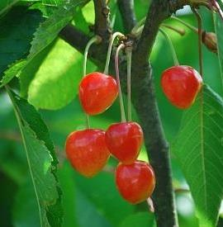 | Belle de Rocmont, Bigarreau à Tres Gros Fruit Ambre, Bigarreau d'Elton, Bigarreau Elton, Coeur de Pigeon, Couleur de Chair, Couleur de Pigeon, Elton Heart, Eltonkirsche, Flesh Coloured Bigarreau, Gros Bigarreau, Gros Bigarreau Blanc, Large Heart-shaped Bigarreau, Tipkersen, Tippers, Witte Kraaibek | 1806 | Engeland (uit zaad gewonnen door Th.A. Knight, president van de Londensche tuinbouwmaatschappij, te Elton) | + |  |  |  |  |  | - | + |  |  |  | + | + |  |  | + |  |  |  | + | + | + |  | + | + |  |  |  | gemakkelijk te telen; matig snoeien | midden | begin jul - eind jul | groot en weinig langwerpig, glanzend | geel, met rode strepen en gevlamde delen of gemarmerd | bleekgeel, saprijk | zoet met aangenaam aroma |  | + |  |  |  |  | + |  |  |  | ++ |  |  |  |  |  |  |  |  |  |  |  |  |  |  |  |  |  |  |  |  |  |  | -
Elton Heart |  | zie Elton
Eltonkirsche |  | zie Elton
Emperor Francis |  | zie Büttner's Rote Knorpelkirsche
Engelse Kers |  | zie Early Rivers
Engelse Meikriek |  | zie Meikers
Enkele Eierkriek |  | zie Eierkriek
Erstfrühe |  | zie Frühe Französische
Esel Kirsche |  | zie Meikers
Farnstädter Schwarze |  | zie Badeborner
Flamentine |  | zie Flamentiner
Flamentiner | 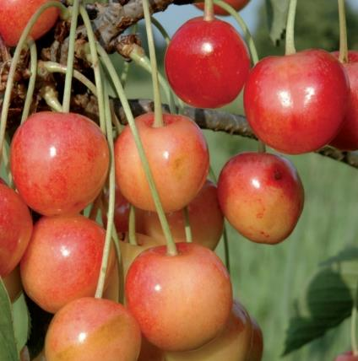 | Flamentine, Flämische Kirsche, Herzförmige Frühe Herzkirsche, Leggeske, Ovale Frühe Herzkirsche, Türkine | zeer oud | wrs Frankrijk (er wordt gezegd dat hij ontstaan is in de 17e eeuw in de buurt van Angers in Noord-Frankrijk. In 1804 werd hij voor het eerst beschreven onder de naam "Le Flammentin". In de 19e eeuw werd het ook wijdverspreid in Duitsland. Hier werd hij bekend onder de naam "Le Flammentin" door pomologen uit die tijd - naar zijn tweede naam, Türkine) | + |  |  |  |  |  |  |  |  |  |  |  |  |  |  |  |  |  |  |  |  |  |  |  |  |  |  |  | liefst milde standplaats |  | half jun | middelgroot, iets langwerpig-ovaal | roodachtige dekkleur op een gele ondergrond | geelachtig, zacht, sappig | zeer smakelijk aromatisch met duidelijk zuur |  |  |  | + | + |  |  |  |  |  | ++ |  |  |  |  |  |  |  |  |  |  |  |  |  |  |  |  |  |  |  |  |  | o | -
Flämische Kirsche |  | zie Flamentiner
Flanders |  | zie Kentish
Flanders Cluster |  | zie Troskers
Flesh Coloured Bigarreau |  | zie Elton
Folgerkirsche | 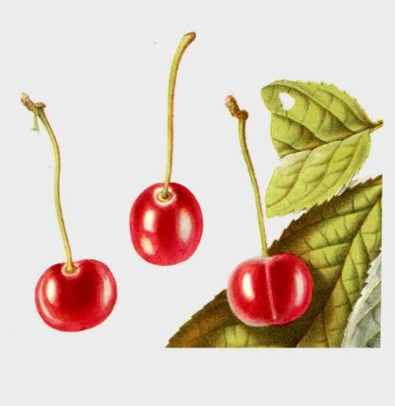 | niet te verwarren met de Volgerkers van Knoop | voor 1785 | Duitsland (in 1785 door dhr Truchsesz uit Herrnhausen bij Hannover) | o |  |  |  |  |  |  | + | + | + | + | + |  |  |  |  |  |  |  |  |  |  |  |  |  |  |  |  |  |  | eind jul - begin aug | klein, rond, aan beide zijden iets afgeplat, naden niet diep, maar goed zichtbaar | oranjerood, roder bij volle rijpheid, glanzend | zacht, saprijk, sap kleurt niet donker | voortreffelijk, aangenaam zoet, beetje rins |  |  |  |  |  |  |  |  |  |  | ++
Frankische Wucherkirsche |  | zie Ostheimer Weichselkirsche
Frans Meilingkers |  | zie Frans Meylingkers
Frans Meylingkers | 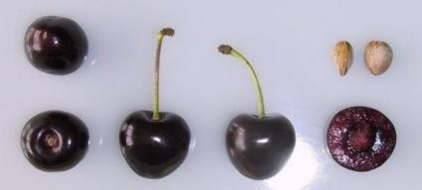 | Begijn, Bigarreau Turkey, Frans Meilingkers, Turkey Heart, Turkey Knorpelkirsche, Zeeuwse Knapkers, Zwarte Knapkers | oud | Nederland | ++ |  |  | ++ | - |  |  | + |  |  |  |  |  |  |  |  |  |  |  |  |  |  |  |  |  |  |  |  |  | vroeg | eind jul - begin aug | hartvormig rond | donkerbruin tot zwart | zeer stevig, matig sappig, rood sap | zoet |  |  | ++ | ++ |  |  |  |  |  |  | + | zeer goed houdbaar; aanbevolen voor inblikken |  |  |  |  |  |  |  |  |  |  |  |  |  | o |  |  |  |  |  |  | - | o | gezond
Franse |  | zie Early Rivers
Franse Meikers |  | zie Early Rivers
Franse Vroege |  | zie Early Rivers
Fraser's Black Heart |  | zie Fraser's Tartarische Schwarze Herzkirsche
Fraser's Black Tartarian |  | zie Fraser's Tartarische Schwarze Herzkirsche
Fraser's Tartarische Schwarze Herzkirsche | 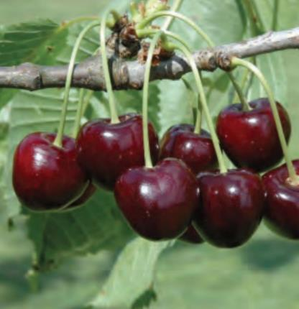 | Black Circassian, Black Russian, Black Tartarian, Fraser's Black Heart, Fraser's Black Tartarian, Ronald's Black Heart, Superb Circassian | voor 1794 | wrs Oekraïne (Het ras zou zijn oorsprong hebben in Tauria (Zuid-Oekraïne), het thuisland van de Tartaren. maar kan ook uit Spanje zijn gekomen. Volgens Hedrick (1915) werd hij in 1794 door Hugh Ronalds of Bentford vanuit Circassië (Kaukasus) in Engeland geïntroduceerd. In 1796 bracht Fraser hem opnieuw vanuit Rusland - dit keer vanuit Sint-Petersburg, maar oorspronkelijk vanuit de Krim (Oekraïne) - naar Engeland, vanwaar hij later Duitsland bereikte. De Truchsess ontving hem rond 1800 onder de naam 'Fraser's Tartar Black Heart Cherry' van de kwekerij von Laffert in Leesen (Mecklenburg)) | + |  |  |  |  |  |  |  |  |  |  |  |  |  |  |  |  |  |  |  |  |  |  |  |  |  |  |  |  | midden | half jun - eind jun | middelgroot, stomp hartvormig | donkerrood, zwartrood bij rijpheid | donkerrood, zacht, sap met weing kleur |  |  |  | ++ | ++ | ++ |  |  |  |  |  |  |  |  |  |  |  |  |  |  |  |  |  |  |  |  |  |  |  |  |  |  |  | o
Frogmore |  | zie Early Frogmore
Frühe Französische | 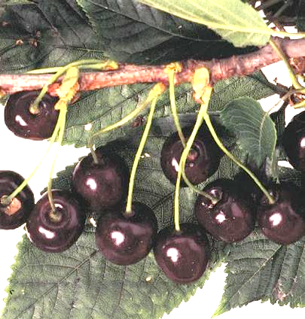 | Erstfrühe, Frühe Schwarze, Lamotte, Vroege van Bingelrade |  | wrs Frankrijk (aangenomen wordt dat deze variëteit oorspronkelijk uit Frankrijk kwam en van daaruit Zuid-Duitsland bereikte. Daarna verspreidde het zich verder) | o |  | laat | o | o |  | + | + |  | + |  |  |  |  |  |  |  |  |  |  |  |  |  |  |  |  |  |  | voorkeur voor voedselrijke gronden op warme locaties | vroeg | half jun | middelgroot, ovaal tot hartvormig, min of meer onregelmatig | donkerbruin tot diep bruinzwart, diepzwart bij volle rijpheid, matglanzend | zwartrood, zacht, sappig, sap sterk rood gekleurd | zoetzuur met weinig aroma, aangenaam mid |  |  |  |  |  |  |  |  |  |  | + |  |  |  |  |  |  |  |  |  |  |  |  |  |  | ++ |  |  |  |  | o |  | o | o | gezond
Frühe Maiherzkirsche |  | zie Meikers
Frühe Maikirsche | 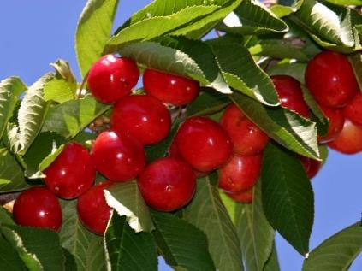 | Halbweichsel, Rote Maikirsche |  |  | o |  |  | + | - |  |  |  |  |  |  |  |  |  |  |  |  |  |  |  |  |  |  |  |  |  |  |  |  |  | begin jun - half jun | klein | lichtrood tot rood | zacht, sappig | licht zoetzuur met delicaat aroma | + |  |  | + |  |  | + |  |  |  | ++
Frühe Rote Meckenheimer | 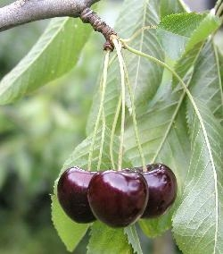 | Meckenheimer Frühe | 1907 | Duitsland (Pfalz) | o |  | vroeg | + | - |  | o | + |  |  |  |  |  |  |  |  |  |  |  |  |  |  |  |  |  |  |  |  | stelt weinig eisen aan de bodem; liefst op een windbeschutte, zonnige tot halfschaduwrijke plek met goed gedraineerde, kalkhoudende en voedselrijke grond | vroeg | begin jun - half jun | groot | rood tot donkerbruin, glanzend | sappig | zoet, gekruid en zeer aromatisch |  | + |  | ++ |  |  | + |  |  |  | ++ |  |  |  |  |  |  |  |  |  |  |  |  |  |  |  |  |  |  |  |  |  |  | - | gezond
Frühe Schwarze |  | zie Frühe Französische
Frühe Schwarze Herzkirsche |  | zie Coburger Maiherzkirsche
Frühe von Frogmore |  | zie Early Frogmore
Frühe Werdersche |  | zie Vroege van Werder
Früheste der Mark | 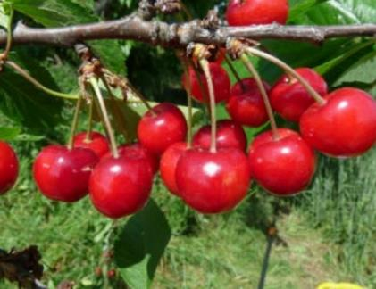 | Précoce de la Mark, Vroege van Rijnsloot | voor 1794 | Duitsland (Guben) of Frankrijk | o |  | vroeg | + | - |  | + | + |  |  |  |  |  |  |  |  |  |  |  |  |  |  |  |  |  |  |  |  | gevoeligheid voor bacteriekanker op zwaardere gronden gering | vroeg | begin jun - half jun | klein tot middelgroot, rond tot iets plat | bruinachtig rood, glanzend | donkerrood, zacht, zeer sappig | zoet met goed aroma |  | + |  |  |  |  |  |  |  |  | ++ |  |  |  |  |  |  |  |  |  |  |  |  |  |  | ++ |  |  |  |  | + |  | + | o
Frühezeitige Amarelle |  | zie Kentish
Gärtner |  | zie Kassins Frühe
Gascogner |  | zie Bigarreau Napoléon
Gasgonjer |  | zie Bigarreau Napoléon
Géant d'Hedelfingen |  | zie Hedelfinger Riesenkirsche
Gelderse Kers |  | zie Early Rivers
Gelderse Meikers |  | zie Meikers
Gele Spaanse | 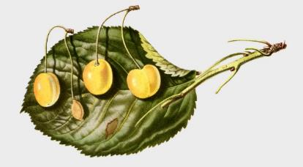 | Bigarreau Cherrie, Gemeine Marmorkirsche, Graffion, Lady Southampton's Yellow, Spanish, Spanish Yellow, Yellow Spanish | zeer oud | Europa | ++ |  |  |  |  |  |  |  |  |  |  |  |  |  |  |  |  |  |  |  |  |  |  |  |  |  |  |  |  |  | half jul - eind jul | niet groot, langwerpig hartvormig, aan beide zijden afgeplat | bijna citroengeel, aan de zonzijde met een licht rozenrood blosje | zacht, vrij rijk aan ongekleurd sap | zoetachtig rins, soms een beetje bitter |  |  |  |  |  |  |  |  |  |  | +
Gemeine Marmorkirsche |  | zie Gele Spaanse
Germersdorf |  | zie Germersdorfer Grosse Kirsche
Germersdorfer |  | zie Schneiders Späte Knorpelkirsche
Germersdorfer Grosse Kirsche | 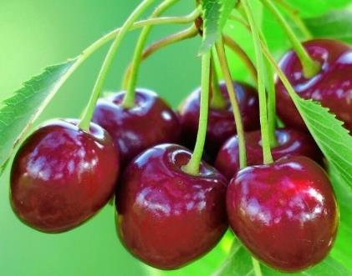 | Bigarreau Noir de Germersdorf, Germersdorf, Germersdorfer Riesenkirsche, Grosse Germersdorfer | ca 1850 | Duitsland (omstreeks 1850 gewonnen in Germersdorf bij Guben) |  |  |  | ++ |  |  | o |  |  |  |  |  |  |  |  |  |  |  |  |  |  |  |  |  |  |  |  |  |  | laat | half jun - half jul | zeer groot, hartvormig rond | donker bruin met met donkerder stippen en strepen | tamelijk stevig, licht rood, sappig | zoet en aangenaam zuur |  |  |  |  |  |  |  |  |  |  | ++
Germersdorfer Riesenkirsche |  | zie Germersdorfer Grosse Kirsche
Glaskers |  | Dubbele Volger, Glaskirsche, Glimmend, Gulde Wagenskers, Guldemonds kers, Schimmelpenningskers, Volger |  |  |  |  |  |  |  |  |  |  |  |  |  |  |  |  |  |  |  |  |  |  |  |  |  |  |  |  |  |  |  |  |  | middelmatig groot, platachtig rond | helderrood |  | uitmuntende smaak |  |  |  |  |  |  |  |  |  |  | ++
Glaskirsche |  | zie Glaskers
Glimmend |  | zie Glaskers
Glimmer |  | zie Wijnkers
Goessche Kortsteel | 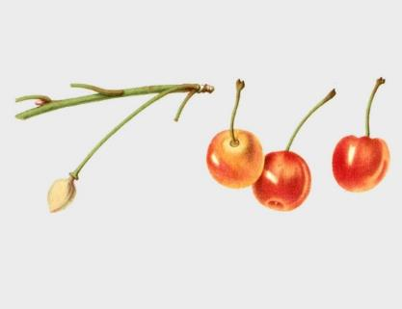 | van Geense, Zure Kortstaart | voor 1868 | Nederland (gewonnen door kweker P. Geense uit Goes) | o |  |  |  |  |  |  | + |  |  |  | + | + |  |  | + |  |  | + | + |  | + |  | + |  |  |  |  |  |  | half jul - eind jul | klein, platrond | geelachtig wit, met rozerood overtogen, zeer doorschijnend | wit geelachtig, zacht, saprijk, het sap is ongekleurd | in 't begin zeer zuur, bij volle rijpheid meer aangenaam rins, bijna zoet |  |  |  | + | ++ | ++ |  |  |  |  | +
Goeveneur Wood |  | zie Govenor Wood
Goldgelbe Herzkirsche |  | zie Dönissen's Gelbe Knorpelkirsche
Goldgelbe Herzkirsche |  | zie Melkkers
Govenor Wood | 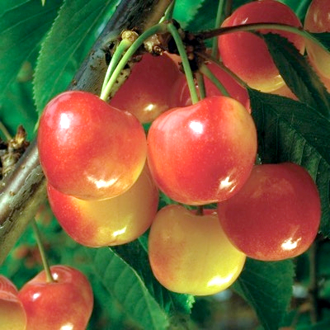 | Gouveneur Wood, Guigne Gouverneur Wood, Wood | 1842 | Verenigde Staten (gewonnen door J.P. Kirtland, Cleveland, Ohio) | + |  |  | ++ | - |  |  | + |  |  |  |  | + |  |  |  |  |  |  |  |  |  |  |  |  |  |  |  | stelt weinig eisen aan de grond | vroeg | eind jun - begin jul | groot rond tot hartvormig, onderzijde iets ingedeukt | geelwit met een rode blos | matig vast | zoet |  |  |  |  |  |  |  |  |  |  | ++
Graffion |  | zie Gele Spaanse
Graffion |  | zie Bigarreau Kentish
Griane |  | zie Kentish
Grienne |  | zie Kentish
Griotte à Bouquet |  | zie Troskers
Griotte de la Toussaint | 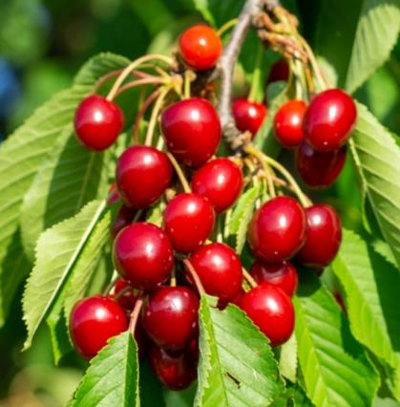 | All Saints Cherry, Allerheiligenkirsche, Cerise de la Toussaint | zeer oud |  |  |  |  | ++ | - |  |  |  |  |  |  |  |  |  |  |  |  |  |  |  |  |  |  |  |  |  |  |  |  | laat | begin aug - okt | middelmatig tot klein, onregelmatig rond | mooi levendig rood, glanzend | grauwgeel, zacht, sappig | tamelijk zuur met beetje zoet (soms te zoet voor een zure kers) |  |  |  | + | ++ | ++ | + |  |  |  | + | kan een lange periode doorgeplukt worden |  |  |  |  |  |  |  |  |  |  |  |  |  |  |  |  |  |  |  |  |  |  | zeer gezond
Griotte de Portugal |  | zie Knolkers
Griotte de Westerlee |  | zie Westerleese Kriek
Griotte d'Espagne |  | zie Meikers
Griotte du Nord |  | zie Morel
Griotte Grosse Noir |  | zie Meikers
Griotte Noir Tardive |  | zie Morel
Griotte Ostheim |  | zie Ostheimer Weichselkirsche
Griotte Précoce |  | zie Meikers
Gros Bigarreau |  | zie Elton
Gros Bigarreau Blanc |  | zie Bigarreau Napoléon
Gros Bigarreau Blanc |  | zie Elton
Grosse Ammer |  | zie Cerise Double de Verre
Grosse Germersdorfer |  | zie Germersdorfer Grosse Kirsche
Grosse Lange Lotkirsche |  | zie Morel
Grosse Maikirsche |  | zie Meikers
Grosse Prinzessin |  | zie Bigarreau Napoléon
Grosse Prinzessinkirsche |  | zie Bigarreau Napoléon
Grosse Weisse Marmorkirsche |  | zie Bigarreau Napoléon
Grossen Ammer |  | zie Cerise Double de Verre
Grote Eierkriek |  | zie Eierkriek
Grote Rojaalkers |  | zie Morel
Grote Varikse Zwarte |  | zie Varikse Zwarte
Grote Zoete Morel |  | zie Zeeuwse Zoete Morel
Grote Zwarte |  | zie Varikse Zwarte
Grote Zwarte Turk |  | zie Zwarte Turkse
Guigne Bies |  | zie Bieskers
Guigne Bigaudelle |  | zie Coburger Maiherzkirsche
Guigne Black |  | zie Drogan's Gelbe Knorpelkirsche
Guigne d'Annonay | 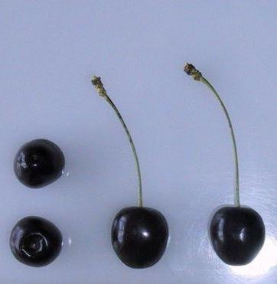 | Pijlen, Spithoven, Vroege van Spithoven | oud | (oude variëteit waarvan de oospronkelijke naam 'Guigne Mabrée Précoce' was. Omdat het ras vooral verspreid is door M. Jacquenet-Bonnefond, boomkweker te Annonay in Frankrijk, is het ras door de heer Thomas uit Engeland herbenoemd in 'Guine d'Annonay') | + |  | midden | + | - | - |  | + |  | + |  |  |  |  |  |  |  |  |  |  |  |  |  |  |  |  |  |  |  | vroeg | begin jun - half jun | rond tonvormig, licht getekende rugnaad | donkerrood tot bruinzwart | roze, sappig, zacht | zeer aangenaam licht zoet, zeer verfrissende smaak |  |  |  |  |  |  |  |  |  |  | ++ | bij volle rijpheid vallen stelen snel van de vrucht |  |  |  |  |  |  |  |  |  |  |  |  |  | o |  |  |  |  |  |  | o | -
Guigne de Fer |  | zie Hildesheim
Guigne Downton |  | zie Downton
Guigne Forme d'Oeuf |  | zie Eierkriek
Guigne Gouverneur Wood |  | zie Govenor Wood
Guigne Noire Commune |  | zie Coburger Maiherzkirsche
Guigne Noire de Büttner |  | zie Büttner's Schwarze Herzkirsche
Guigne Noire de Hollande |  | zie Hollander
Guigne Noire Précoce de Werder |  | zie Vroege van Werder
Guigne Précoce de Frogmore |  | zie Early Frogmore
Guigne Précoce de Kassin des Jardiniers Neerlandais |  | zie Kassins Frühe
Guigne Précose de Werder |  | zie Vroege van Werder
Guignier Petit Fruit d'Ambre |  | zie Melkkers
Guignier Petit Fruit d'Or |  | zie Melkkers
Guindolière |  | zie Cerise Double de Verre
Guinge de Mierlo |  | zie Mierlose Zwarte
Gulde Wagenskers |  | zie Glaskers
Guldemonds kers |  | zie Glaskers
Halbweichsel |  | zie Frühe Maikirsche
Hâtif de Barny |  | zie Asdonkse
Hâtive de Grand Jamines |  | zie Bigarreau Jaboulay
Haumüller |  | zie Schneiders Späte Knorpelkirsche
Hedelfinger |  | zie Hedelfinger Riesenkirsche
Hedelfinger Riesen |  | zie Hedelfinger Riesenkirsche
Hedelfinger Riesenkirsche | 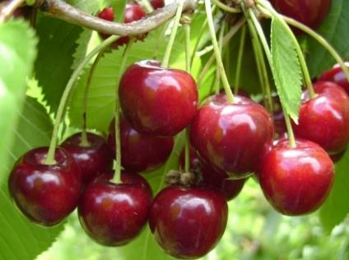 | Bradbourne Black, Bruine Bigarreau, Chlepfer, Colossale d'Hedelfingen, Edelfinger, Géant d'Hedelfinger, Hedelfinger, Hedelfinger Riesen, Monstreuse d'Hedelfingen, Nussdorfer Schwarze, Roem van Haalderen, Wahler Kirsche, Wasserkirsche, Wohlerkirsche | ca 1850 | Duitsland (uit zaad gewonnen in Hedelfingen bij Stuttgart, in 1861 voor het eerst beschreven en door het Fruitteeltinstituut in Stuttgart-Hohenheim verspreid) | o |  | midden | + | + |  | o | + | + | + |  |  |  |  |  |  |  |  |  |  |  |  |  |  |  |  |  |  | groeit ook op lichte gronden goed | laat | half jul - eind jul | groot tot zeer groot, glanzend, ovaal tot stomp, eivormig | roodbruin tot donkerbruin | knappend, hard en sappig | zoet, en goed aroma met iets bitteramandelachtigs |  |  |  | + | + |  |  |  |  |  | ++ |  |  |  |  |  |  |  |  |  |  |  |  |  |  | + |  |  |  |  |  |  |  | +
Heinrichs Riessen |  | zie Büttner's Rote Knorpelkirsche
Helle Herzkirsch |  | zie Weisse Spanische
Hengelkirsche |  | zie Troskers
Herzförmige Frühe Herzkirsche |  | zie Flamentiner
Herzogkirsche |  | zie Knolkers
Hildesheim | 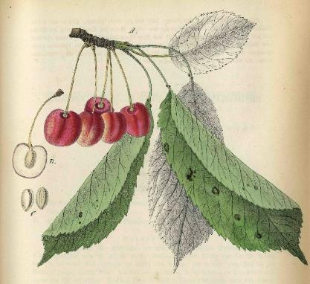 | Agathe, Bigarreau Tardif de Hildesheim, Doppelt Tragende Kleine Rote Spätkirsche, Guigne de Fer, Hildesheimer Ganz Späte Bunte Knorpelkirsche, Hildesheimer Späte Knorpelkirsche, Hildesheimer Späte Marmorkirsche, Kratos Knorpelkirsche, Late Red Guigne, Merveille de Septembre | voor 1768 | Duitsland (door Duhamel in 1768 genoemd als een late Guigne met rode vruchten, ook wel bekend als Guigne de Fer. De exacte oorsprong van de variëteit is nooit bekend geweest, hoewel wordt verondersteld dat deze in de buurt van Hildesheim in Pruisen is ontstaan. Hij werd vroeg in de negentiende eeuw naar Amerika gebracht, waarschijnlijk door William Prince. Met hem kwamen enkele van de vele buitenlandse namen mee) | ++ |  | laat | + |  |  |  |  |  |  |  |  |  |  |  |  |  |  |  |  |  |  |  |  |  |  |  |  |  |  | half jul - eind jul | klein tot matig groot, hartvormig met naad over de vrucht | geel, gevlekt en gemarmerd met donkerrood | bleek geel, lichtrood bij de pit, stevig, sappig, sap kleurloos | zoet en goede smaak
Hildesheimer Ganz Späte Bunte Knorpelkirsche |  | zie Hildesheim
Hildesheimer Späte Knorpelkirsche |  | zie Hildesheim
Hildesheimer Späte Marmorkirsche |  | zie Hildesheim
Höfchenkirsche |  | zie Schneiders Späte Knorpelkirsche
Holland Bigarreau |  | zie Bigarreau Napoléon
Hollander |  | Guigne Noire de Hollande, Hollander Stroopkriek, Stroopkers, Stroopkriek, Stroopkriek, Vroege Hollander, Vroege Zwarte Kers | oud | wrs Nederland (Zeeland) | + |  | vroeg | + | - |  |  | + |  |  |  |  |  |  |  |  |  |  |  |  |  |  |  |  |  |  |  |  |  | vroeg | begin jul - eind jul | klein tot middelgroot, rond tot hartvormig | zwart | zwart | zoet en goed aroma |  |  |  |  |  |  |  |  |  |  | + |  |  |  |  |  |  |  |  |  |  |  |  |  |  | + |  |  |  |  |  |  | o
Hollander Stroopkriek |  | zie Hollander
Holländische Grosse Prinzessin |  | zie Bigarreau Napoléon
Holländische Grosse Prinzessinkirsche |  | zie Bigarreau Napoléon
Holländische Süssweichsel |  | zie Meikers
Hollandsche kers |  | zie Late Duke
Holman's Duke |  | zie Meikers
Honigkirsche |  | zie Dönissen's Gelbe Knorpelkirsche
Hortense |  | zie Reine Hortense
Hybride de Laeken |  | zie Reine Hortense
IJskers |  | zie Abesse de Mouland
Impératrice Downton |  | zie Downton
Inspecteur Löhnis | 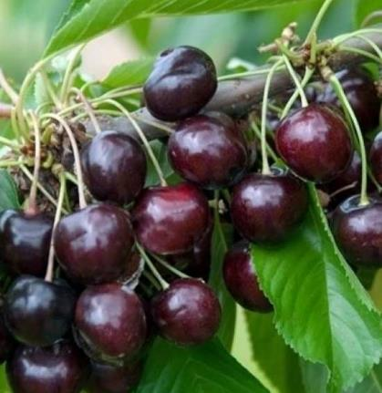 |  | 1920 | Nederland (gewonnen uit een kruising van vermoedelijk 'Dubbele Meikers' met 'Abesse de Mouland' door P. J. Nelissen te Oeffelt) | + |  | vroeg | ++ | - |  |  | + | + | + |  |  |  |  |  |  |  |  |  |  |  |  |  |  |  |  |  |  | op alle gronden | laat | begin jul - eind jul | tamelijk groot tot groot, hartvormig, iets gebobbeld | donkerbruin | stevig en sappig | zoet en goed aroma |  |  |  |  |  |  |  |  |  |  | ++ |  |  |  |  |  |  |  |  |  |  |  |  |  |  | o |  |  |  |  |  |  | ++ | + | gezond
Jaboulay |  | zie Bigarreau Jaboulay
Jan de Bie's kers |  | zie Bieskers
Jan Lamerskers |  | zie Varikse Zwarte
Jaune de Drogan |  | zie Drogan's Gelbe Knorpelkirsche
Kaaskers |  | zie Büttner's Gelbe Knorpelkirsche
Kaiserkirsche |  | zie Bigarreau Napoléon
Karina |  |  |  | Duitsland (Jork Fruit Experiment Station) | + |  |  | ++ |  |  |  |  |  |  |  |  |  |  |  |  |  |  |  |  |  |  |  |  |  |  |  |  |  | laat | begin jul - half jul | groot | donkerbruin | stevig | zeer goede smaak |  |  |  | ++ |  |  |  |  | ++ |  | ++
Kassins Frühe |  | Dutch Gardeners, Gärtner, Guigne Précoce de Kassin des Jardiniers Neerlandais, Kassin's Frühe Herzkirsche, Zachte Kassins | 1860 | Duitsland (als toevalszaailing gevonden door Ludwig Kassin in het kersengebied Werder/Havel) | ++ |  | vroeg | ++ | o |  | + | + |  |  |  |  |  |  |  |  |  |  |  |  |  |  |  |  |  |  |  |  | stelt weinig eisen aan de bodem | vroeg | begin jul - half jul | middelmatig groot en glanzend | donkerbruin tot zwart | redelijk vast en sappig | zoet met aangenaam aroma |  |  |  | + |  |  |  |  |  |  | + |  |  |  |  |  |  |  |  |  |  |  |  |  |  | o |  |  |  |  | o |  | + | - | gezond
Kassin's Frühe Herzkirsche |  | zie Kassins Frühe
Kaukasische |  | zie Schneiders Späte Knorpelkirsche
Kelleriis |  | zie Kelleriis nr.16
Kelleriis nr.16 |  | Kelleriis, Morellenfeuer | 1945 | Denemarken (uit zaad gewonnen van een vrije bestuiving van 'Ostheimer Weichsel' en 'Früheste der Mark' door D.T. Poulsen uit Kvistgaard, Seeland en in 1956 geïntroduceerd) | o |  | vroeg | ++ | + |  | - | + |  |  |  |  |  |  |  |  |  |  | + |  |  |  |  |  |  |  |  |  |  | laat | begin jul - eind jul | groot | donkerrood | matig stevig, grotendeels barstbestendig, sappig, sap intens gekleurd | fijn lichtzuur | + |  | ++ |  | + |  |  |  |  |  | + |  |  |  |  |  |  |  |  |  |  |  |  |  |  |  |  |  |  |  |  |  | - | - | gezond
Kent Bigareau |  | zie Bigarreau Kentish
Kentish |  | Cerise de Volger, Cerise Hâtive, Early Griotte, Early Kentish Virginian, Early Richmond, Flanders, Frühezeitige Amarelle, Griane, Grienne, Kentish Red, Kentish Virginian, Kleine Waalse, May Cherry, Petite Griotte, Rode Waalse, Virginian | zeer oud | wrs Engeland | o |  |  | ++ |  |  |  | + |  |  |  |  |  |  |  |  |  |  |  |  |  |  |  |  |  |  |  |  |  | midden | half jun - begin jul | glanzend, groot en rond | lichtrood | geel en sappig | zuur | ++ |  |  |  | ++ |  |  |  |  |  | +
Kentish Red |  | zie Kentish
Kentish Virginian |  | zie Kentish
Kentse Knorpelkirsche |  | zie Bigarreau Kentish
Kernielse |  | Bierkers, Brabanders, Dikke Loen, Dikke Loon, Kernielse Zwarte, Kleine Loen, Langstelige Loen, Loon, Luiker Loen, Mescher Loen, Vroege Loen, Zwarte Loen | zeer oud | wrs België of Nederland | + |  | laat | + | - |  |  | + |  |  |  |  |  |  |  |  |  |  |  |  |  |  |  |  |  |  |  |  |  | vroeg | eind jun - begin jul | middelmatig groot tot groot en rond | zeer zwart | zacht en sappig | flauw zoet met een sterk aroma |  |  |  |  |  |  |  |  |  |  | + |  |  |  |  |  |  |  |  |  |  |  |  |  |  | o |  |  |  |  |  |  | +
Kernielse Zwarte |  | zie Kernielse
Kers van der Nat |  | Dubbele van der Nat, Kirsche von der Natte, Van der Nat | voor 1758 | Nederland (de naam is ontleend aan de tuin van een Hollandse graaf van der Nat) | o |  |  | o |  | o |  | + |  |  |  | + | + |  |  | + |  |  |  | + |  | + |  | + |  |  |  |  |  |  | half jul - eind jul |  | bruin tot zwart |  | zoet |  |  |  |  |  |  |  |  |  |  | +
Kinderkers |  |  |  |  |  |  |  | + |  |  |  | + |  |  |  |  |  |  |  |  |  |  |  |  |  |  |  |  |  |  |  |  |  | midden | begin jul |  | roodbruin tot zwart |  | zoet
Kirsche von der Natte |  | zie Kers van der Nat
Kleine Glaskirsche von Montmorency |  | zie Montmorency
Kleine Loen |  | zie Kernielse
Kleine Waalse |  | zie Kentish
Klerk |  | Beierlander, Beierlandse Kriek, Klerkekriek, Klerkse Kriek, Kriek, Suikerkriek, Zeeuwse Beierlander | zeer oud | wrs Nederland (Zeeland) | + |  | laat | o | - |  |  | + |  |  |  |  |  |  |  |  |  |  |  |  |  |  |  |  |  |  |  |  |  | vroeg | eind jul - begin aug |  | zwart |  | zoet |  |  |  |  |  |  |  |  |  |  | + |  |  |  |  |  |  |  |  |  |  |  |  |  |  | o |  |  |  |  |  |  | - | o | gezond
Klerkekriek |  | zie Klerk
Klerkse Kriek |  | zie Klerk
Knapkers |  | zie Bigarreau Napoléon
Knight |  | zie Knight's Early Black
Knight's Early Black |  | Knight, Knight's Frühe Herzkirsche, Précoce de Knight | 1810 | Engeland (gewonnen uit een kruising van 'Meikers' en 'Gele Spaanse' door T.A. Knight, te Wiltshire) | + |  |  | ++ |  |  |  | + |  |  |  |  |  |  |  |  |  |  |  |  |  |  |  |  |  |  |  |  |  | vroeg | eind jun - begin jul | matig groot, hartvormig, onregelmatig | zwart | donkerrood, zacht, sappig | zoet en goed van smaak |  |  |  |  |  |  |  |  |  |  | ++ |  |  |  |  |  |  |  |  |  |  |  |  |  |  | - |  |  |  |  |  |  |  | -
Knight's Frühe Herzkirsche |  | zie Knight's Early Black
Knolkers |  | Arch Duke, Cerise Commune, Cerise de Portugal, Cerise de Prague Tardive, Cerise Royale de Hollande, Griotte de Portugal, Herzogkirsche, Lange Praagse kers, Late Hollandse kers, Late kers, Muscat de Prague, Picterons kers, Portugesischer Griottier Weichselbaum, Prager Muscateller Kirsche, Pragische Muskateller, Rote Maikirsche, Velser kers | zeer oud | (al bekend in de Middeleeuwen, moeilijk te onderscheiden van de 'Meikers', mogelijk een kruising tussen Prunus avium en Prunus cerasus. Voor het eerst genoemd door Parkinson in 1629) | + |  |  | + |  |  |  | + |  |  |  |  |  |  |  |  |  |  |  |  |  |  |  |  |  |  |  |  |  | midden | eind jun - begin jul | vrij groot, rondachtig tot stomp hartvormig | rood tot donkerrood, bij volle rijpheid bijna zwart | dieprood, vlezig en sappig | zoet, pittig en geurig |  |  |  |  | ++ |  |  |  |  |  | +
Königin Hortensie |  | zie Reine Hortense
Königskirsche |  | zie Büttner's Rote Knorpelkirsche
Koningskers |  |  |  |  | + |  | midden | + | - |  |  | + |  |  |  |  |  |  |  |  |  |  |  |  |  |  |  |  |  |  |  |  | niet op lichte grond | laat | eind jul | groot | donkerrood tot zwart |  | zoet |  |  |  |  | + |  |  |  |  |  | + |  |  |  |  |  |  |  |  |  |  |  |  |  |  | + |  |  |  |  |  |  | + | ++
Koningskirsche |  | zie Meikers
Kordia |  | Attika, Techlovika II | ca 1960 | Tsjechië (toevalszaailing gevonden in de omgeving van Techlovice in de jaren 1960. Bekroond met de RHS Award of Garden Merit in 2014) |  |  |  | ++ | - |  |  |  |  |  |  |  |  |  |  |  |  |  |  |  |  |  |  |  |  |  |  |  |  | midden | begin jul - half jul | zeer groot | donker | stevig | uitstekende, verfijnde smaak, niet overdreven zoet |  |  |  |  |  |  |  |  |  |  |  |  |  |  |  |  |  |  |  |  |  |  |  |  |  |  |  |  |  |  |  |  |  | -
Kratos Knorpelkirsche |  | zie Hildesheim
Kriek |  | zie Klerk
Krüger's Hartkers |  | zie Krügers Schwarze Herzkirsche
Krüger's Herzkirsche |  | zie Krügers Schwarze Herzkirsche
Krüger's Herzkirsche zu Frankfurt |  | zie Krügers Schwarze Herzkirsche
Krüger's Schwarze Herzkirsche |  | Krüger's Hartkers, Krüger's Herzkirsche, Krüger's Herzkirsche zu Frankfurt | voor 1810 | Duitsland (ontstaan uit zaad en gewonnen door Drogan uit Guben) | + |  |  |  |  |  |  | + |  |  |  |  |  |  |  |  |  |  | + |  |  |  |  |  |  |  |  |  |  |  | begin jul - half jul |  | purperbruin |  | zoet |  |  |  |  |  |  |  |  |  |  | ++
Lady Southampton's Yellow |  | zie Gele Spaanse
Lamotte |  | zie Frühe Französische
Lange Marmorkirsche |  | zie Bigarreau Napoléon
Lange Praagse kers |  | zie Knolkers
Langstelige Loen |  | zie Kernielse
Lapins |  | Mazzard Cherry, Starkrimson Sweet Cherry |  | Canada (uitgegeven door het Summerland Research Center, British Columbia. Het is een kruising tussen 'Van' en 'Stella') |  |  | midden | + |  |  |  |  |  |  |  |  |  |  |  |  |  |  |  |  |  |  |  |  |  |  |  |  |  | vroeg | half jul | zeer groot, rond | donkerrood tot paars, of zelfs zwart | lichtrood, stevig, sappig | uitmuntend, zoet | + |  |  | + | + |  |  |  |  |  | ++ |  |  |  |  |  |  |  |  |  |  |  |  |  |  |  |  |  |  |  |  |  |  | - | gezond
Large Heart-shaped Bigarreau |  | zie Elton
Large May Duke |  | zie Meikers
Late Amarelle |  | zie Morel
Late Beek Bigarreau |  | zie Beekse Late
Late Black Bigarreau |  | zie Späte Schwarze Knorpelkirsche
Late Duke |  | Cerise Angloise Tardive, Cérise d'Angleterre, Hollandsche kers, Late Duke, Späte Herzogenkirsche, Wahre Englische Kirsche | 1823 | Engeland (ontstaan uit een kruising van Prunus avium en Prunus cerasus) |  |  |  |  |  |  |  |  |  |  |  |  |  |  |  |  |  |  |  |  |  |  |  |  |  |  |  |  |  |  | jun - jul | groot | zwart |  | waterachtig, van goede smaak |  |  |  |  |  |  |  |  |  |  | +
Late Hollandse kers |  | zie Knolkers
Late kers |  | zie Knolkers
Late Kers van Ridderoordt |  | zie Ridderkers
Late Red Guigne |  | zie Hildesheim
Lauerman |  | zie Bigarreau Napoléon
Lauermann's Kirsche |  | zie Bigarreau Napoléon
Lauermannskirsche |  | zie Bigarreau Napoléon
Laürmannskirsche |  | zie Bigarreau Napoléon
Leenderskers |  | zie Steyl
Leggeske |  | zie Flamentiner
Lindekers |  | zie Early Rivers
Loen |  | zie Mierlose Zwarte
Long Stem Montmorency |  | zie Montmorency
Loon |  | zie Kernielse
Louis XVIII |  | zie Reine Hortense
Luciënkers |  | Lucienkirsche | 1806 | Duitsland (gewonnen door dhr Eullmer, rentmeester op het landgoed Alt Lüneburg, destijds hertogdom Bremen) | + |  |  | + | - |  | - | + |  |  |  | + |  |  |  | + |  |  |  | + |  | + |  | + |  |  |  |  |  | midden | half jul - eind jul | groot, hartvormig, aan stempelpunt wat afgerond | glanzend, wit-geel met somber rood geaderd, aan zonzijde licht purperrood | zacht, geelachtig, saprijk, sap helder | zoet, aangenaam |  |  | ++ |  | ++ |  |  |  |  |  | ++ |  |  |  |  |  |  |  |  |  |  |  |  |  |  |  |  |  |  |  |  |  |  | ++
Lucienkirsche |  | zie Luciënkers
Luiker Loen |  | zie Kernielse
Magnifique |  | zie Belle de Chatenay
Mai Herzogskirsche |  | zie Meikers
Maiammer |  | zie Meikers
Maiherzkirsche |  | zie Meikers
Mansfield Black |  | zie Pater van Mansfeld
Mansveld |  | zie Pater van Mansfeld
Markies |  | zie Pater van Mansfeld
May Cherry |  | zie Kentish
May Duke |  | zie Meikers
Mazzard Cherry |  | zie Bing
Mazzard Cherry |  | zie Lapins
Meckenheimer Frühe |  | zie Frühe Rote Meckenheimer
Meikers |  | Anglaise Hâtive, Belle de Worseley, Betuwse Meikers, Boskoper, Cerise de Mai, de Hollande, Doppelte Maikirsche, Dubbele Meikers, Duke Cherry, Dutch Duke, Early Duke, Engelse Meikriek, Esel Kirsche, Gelderse Meikers, Holländische Süssweichsel, Koningskirsche, Large May Duke, Mai Herzogskirsche, Maiammer, Maiherzkirsche, May Duke, Moortje, Ovale Frühe, Portugezen, Rote Maikirsche, Royal Cherry Duke, Royale d'Angleterre, Royale Hative, Schlavaken, Tôt et Tard, Volger | zeer oud | Onbekend (er komen verschillende typen voor. NAKB gekeurd materiaal is gezonder dan de meeste typen en biedt minder kans op zogenoemde 'volgers') | o |  | vroeg | ++ | + |  |  | + | + | + |  | + | + |  |  | + |  |  | + | + | + | + |  | + | + |  | + |  | alle gronden | midden | eind jun - eind jul | middelmatig groot, kort hartvormig | donkerrood tot roodbruin | zeer zacht, rood en sappig | zoet met aangenaam zurig aroma | + |  | ++ | ++ | + |  |  |  |  |  | ++ | jam en vruchten op sap; 2 of 3 keer doorplukken |  |  |  |  |  |  |  | o |  |  |  |  |  | o |  | + |  |  |  |  | + | o
Melkkers |  | Goldgelbe Herzkirsche, Guignier Petit Fruit d'Ambre, Guignier Petit Fruit d'Or, White Wine | zeer oud | Duitsland |  |  |  |  |  |  |  | + |  |  |  |  |  |  |  |  |  |  |  |  |  |  |  |  |  |  |  |  |  | midden | half jul - eind jul |  | geel met rode blos |  | zoet |  |  |  |  |  |  |  |  |  |  | +
Melonenkirsche |  | zie Büttner's Rote Knorpelkirsche
Merton Premier |  |  | 1930 | Engeland (gewonnen uit een kruising van 'Emperor Francis' met 'Bedford Prolific' door het John Innes Institute, Hertford en in 1947 geïntroduceerd) | o |  | vroeg | + | - |  |  | + |  |  |  |  |  |  |  |  |  |  |  |  |  |  |  |  |  |  |  |  |  | vroeg | begin jul - half jul | groot | donkerrood, glanzend | stevig | zoet en zeer goed | + |  |  |  |  |  |  |  |  |  | ++ |  |  |  |  |  |  |  |  |  |  |  |  |  |  |  |  |  |  |  |  |  |  | -
Merveille de Septembre |  | zie Hildesheim
Mescher Loen |  | zie Kernielse
Meurse Morel |  | zie Morel
Michaeliskirsche |  | zie Morel
Mierlo Heart |  | zie Mierlose Zwarte
Mierlose Kriek |  | zie Mierlose Zwarte
Mierlose Zwarte |  | Guinge de Mierlo, Loen, Mierlo Heart, Mierlose Kriek, Udense Kriek, Udense Zwarte | 19e eeuw | wrs Nederland (vernoemd naar het dorp Mierlo bij Helmond en Eindhoven) | + |  | laat | + | - |  |  | + |  |  |  |  |  |  |  |  |  |  |  |  |  |  |  |  |  |  |  |  | op alle gronden | vroeg | begin jul - half jul | matig groot tot groot hartvormig en rond | bruinzwart tot diep zwart | tamelijk week en zwart van kleur | zoet met sterk aroma, bitter bij onrijp plukken |  |  | + |  |  |  |  |  |  |  | ++ | vruchten zitten los aan de steel bij volle rijpheid |  |  |  |  |  |  |  |  |  |  |  |  |  | o |  |  |  |  |  |  | + | o | gezond
Milan |  | zie Morel
Millet's Late Heart Duke |  | zie Meikers
Molenkers |  |  | zeer oud |  | + |  |  | + |  |  |  | + |  |  |  |  |  |  |  |  |  |  |  |  |  |  |  |  |  |  |  |  |  | vroeg | begin jul |  | zwart |  | zoet |  |  |  |  |  |  |  |  |  |  | +
Monstreuse de Bavay |  | zie Reine Hortense
Monstreuse d'Hedelfingen |  | zie Hedelfinger Riesenkirsche
Montmorency |  | Amarelle Royale, De Montmorency, Kleine Glaskirsche von Montmorency, Long Stem Montmorency, Montmorency Ordinaire | zeer oud | Frankrijk (Regio Parijs. Wordt al genoemd voor 1600. In de Franse volksmond 'gaudriole' genoemd) |  |  |  | ++ |  |  |  |  |  |  |  |  |  |  |  |  |  |  |  |  |  |  |  |  |  |  |  |  |  | laat | eind jun - begin jul | matig groot en hartvormig | rood, schil licht doorzichtig | crême tot geeloranje, zacht, zeer sappig, sap kleurloos | lichtzuur |  |  | + | + | ++ | + |  |  |  |  | +
Montmorency de Bourgueil |  | Bourgueil, Cerise de Bourgueil | 1844 | Frankrijk (gewonnen en verspreid door docteur Bretonneau te Bourgueil, een belangrijke figuur in de medische wereld van Tours in de 19e eeuw en een beroemde pomoloog in de streek) | + |  |  | ++ |  |  |  |  |  |  |  |  |  |  |  |  |  |  |  |  |  |  |  |  |  |  |  |  |  | laat | eind jun - begin jul | groot | helderrood, zeer dunne schil | geelwit, zeer sappig, sap kleurloos, fijn, smeltend | lichtzoet
Montmorency Ordinaire |  | zie Montmorency
Moortje |  | zie Meikers
Moreau |  | zie Souvenir des Charmes
Morel |  | Black Morello, Cerise du Nord, Confituurkers, Dubbele Morelkers, Dutch Morello, Griotte du Nord, Griotte Noir Tardive, Grosse Lange Lotkirsche, Grote Rojaalkers, Late Amarelle, Meurse Morel, Michaeliskirsche, Milan, Noordkriek (België), Nordkirsche, Pfundkirsche, Sauerlothkirsche, Schattenmorelle, Zure Morel | zeer oud | mogelijk Frankrijk (gevonden in de tuin van Château du Moreille. Voor het eerst beschreven in 1598. Ook bij Morel, evenals bij Meikers komen verschillende typen voor, ook met 'volgers') of Duitsland | o |  | zeer vroeg | ++ | - |  | o | + | + | + |  | + |  |  |  | + |  |  | + | + | + | + |  | + |  |  | + |  | niet te droge grond | laat | eind jul - begin aug | groot, glanzend en rond | granaatrood - bloedrood - donkerbruin | rood, zacht | scherp zuur |  | + | ++ | + | ++ | ++ | + |  | + |  |  | zure kers in speciale jams en marmelades; geschikt voor brandewijn; veel last van volgers |  |  |  |  |  |  |  | o |  |  |  |  |  | o |  | + |  |  |  |  | + | -
Morellenfeuer |  | zie Kelleriis nr.16
Morello |  | zie Morel
Morestin |  | zie Reine Hortense
Morris Duke |  | zie Meikers
Morris Early Duke |  | zie Meikers
Muscat de Prague |  | zie Knolkers
Napoleon |  | zie Bigarreau Napoléon
Napoleon's Knorpelkirsche |  | zie Bigarreau Napoléon
Napoleonskirsche |  | zie Bigarreau Napoléon
Neue Schwarze Herzkirsche |  | zie Büttner's Schwarze Herzkirsche
Noire Hative de Coboug |  | zie Coburger Maiherzkirsche
Noordkriek (België) |  | zie Morel
Nordkirsche |  | zie Morel
Nordwunder |  | zie Schneiders Späte Knorpelkirsche
Nürtinger Riesenkirsche |  | zie Schneiders Späte Knorpelkirsche
Nussdorfer Schwarze |  | zie Hedelfinger Riesenkirsche
Oktavia |  |  |  |  |  |  |  |  |  |  |  |  |  |  |  |  |  |  |  |  |  |  |  |  |  |  |  |  |  |  |  |  |  | midden | half jun - begin jul | middelgroot tot groot | donkerrood, glanzend |  | zeer goed |  |  |  |  |  |  |  |  |  |  |  |  |  |  |  |  |  |  |  |  |  |  |  |  |  |  |  |  |  |  |  |  |  | +
Oranjekers |  |  | zeer oud | wrs Nederland (al door J.H. Knoop beschreven en breed verspreid, ook in het buitenland) | + |  |  | ++ |  |  |  | + | + | + | + | + |  |  |  |  |  |  |  |  |  |  |  |  |  |  |  |  |  |  | begin aug - half aug | vrij groot, platachtig, rond, nad op de rugzijde | bleek wasachtig geel, bijna geheel met oranjerood overdekt en met aderen, vlammen en vlekjes van een donkerder oranje | wit, zacht, saprijk, bijna doorschijnend, sap kleurloos, zeer geurig | zoetzuur, beetje rins, verheven smaak |  |  |  |  |  |  |  |  |  |  | ++
Oranjekers (Lmb) |  | zie Reine Hortense
Ossekop |  | zie Bruine Vleeskers
Ostheim |  | zie Ostheimer Weichselkirsche
Ostheimer Kirsche |  | zie Ostheimer Weichselkirsche
Ostheimer Weichsel |  | zie Ostheimer Weichselkirsche
Ostheimer Weichselkirsche |  | Frankische Wucherkirsche, Griotte Ostheim, Ostheim, Ostheimerkers, Ostheimer Kirsche, Ostheimer Weichsel, Zwergkirsche | voor 1750 | Spanje (de oorsprong van de Ostheimer zure kersenboom ligt in Spanje en in de tijd voor de Spaanse Successieoorlogen (1701 tot 1714). In die tijd brachten Beierse troepen deze zure kersenboom tot in Centraal- en Noord-Europa) | o |  |  | + | - |  |  | + |  |  |  | + | + |  |  | + |  |  | + | + |  | + |  | + |  |  |  |  |  | vroeg | half jun - eind jul | middelmatig groot, platrond | donkerbruin tot rood | donkerbruinrood, zacht, zeer sappig | zoet zurig met prima aroma |  | + | ++ |  | ++ |  |  |  |  |  | ++
Ostheimerkers |  | zie Ostheimer Weichselkirsche
Ovale Frühe |  | zie Meikers
Ovale Frühe Herzkirsche |  | zie Flamentiner
Pater van Mansfeld |  | Mansfield Black, Mansveld, Markies, Zoete Morel | ca 1880 | Nederland (gewonnen door W. Hagenaars, Bergen op Zoom) | + |  | midden | ++ | - |  |  | + | + | + |  |  |  |  |  |  |  |  |  |  |  |  |  |  |  |  |  |  | niet op lichte gronden | midden | begin jul - eind jul | tamelijk groot tot groot | roodbruin | sappig, vast en knappend | zoet en aromatisch |  |  |  |  |  |  |  |  |  |  | ++ |  |  |  |  |  |  |  |  |  |  |  |  |  |  | ++ |  |  |  |  |  |  | o | +
Petite Griotte |  | zie Kentish
Pfundkirsche |  | zie Morel
Picterons kers |  | zie Knolkers
Pijlen |  | zie Guigne d'Annonay
Platter |  | zie Wijnkers
Pollux |  |  | 1966 | Nederland (gewonnen uit een vrij bestoven zaailing van 'Schneiders Späte Knorpelkirsche' door het Instituut voor de Veredeling van Tuinbouwgewassen te Wageningen en in 1982 geïntroduceerd) | o |  | vroeg | + | - |  |  | + |  |  |  |  |  |  |  |  |  |  |  |  |  |  |  |  |  |  |  |  |  | vroeg | eind jun - begin jul | groot | donkerrood |  | zoet |  |  |  |  |  |  |  |  |  |  | ++ |  |  |  |  |  |  |  |  |  |  |  |  |  |  |  |  |  |  |  |  |  |  | - | gezond
Portugal Duke |  | zie Meikers
Portugesischer Griottier Weichselbaum |  | zie Knolkers
Portugezen |  | zie Meikers
Prager Muscateller Kirsche |  | zie Knolkers
Pragische Muskateller |  | zie Knolkers
Précoce de Knight |  | zie Knight's Early Black
Précoce de la Mark |  | zie Früheste der Mark
Prinzessin |  | zie Bigarreau Napoléon
Prinzessinkirsche |  | zie Bigarreau Napoléon
Puntkers |  | zie Zwarte Spaanse
Puther Dikke |  |  |  | Nederland (Puth, Zuid-Limburg) | o |  |  | + | + |  |  | + |  |  |  |  |  |  |  |  |  |  |  |  |  |  |  |  |  |  |  |  |  | laat | eind jun - begin jul |  | rood |  | zoet |  |  |  |  |  |  |  |  |  |  |  |  |  |  |  |  |  |  |  |  |  |  |  |  |  | ++ |  |  |  |  |  |  |  | -
Ramon Oliva |  | zie Bigarreau Jaboulay
Regina |  |  | 1981 | Duitsland (dit ras ontstond aan het Obstbauversuchsanhalt in Jork (Duitsland) uit een kruising van ‘Schneiders Späte Knorpelkirsche’ met ‘Rube’. In 1981 geïntroduceerd. Uit precies dezelfde kruising op hetzelfde proefstation werden reeds eerder de rassen ‘Oktavia’ en ‘Viola’ geïntroduceerd en zou later ook nog ‘Karina’ worden geïntroduceerd) | + |  | vroeg | + | - |  |  |  |  |  |  |  |  |  |  |  |  |  |  |  |  |  |  |  |  |  |  |  |  | laat | eind jul - begin aug | groot to zeer groot | donkerrood tot zwart | zeer stevig, sappig | zeer goede zoete smaak, licht zuur, met veel aroma |  |  |  |  | + |  |  |  |  |  | ++ | slechts kort bewaarbaar |  |  |  |  |  |  |  |  |  |  |  |  |  |  |  |  |  |  |  |  |  | -
Reine des Cerises |  | zie Reine Hortense
Reine Hortense |  | Belle de Jodoigne, Belle de Laeken, Belle Hortense, Blaadjeskers (NBr), Cerise de Laeken (NBr), d'Aremberg, Hortense, Hybride de Laeken, Königin Hortense, Louis XVIII, Morestin, Monstreuse de Bavay, Oranjekers (Lmb), Reine des Cerises, Rouvroy | 1826 | Frankrijk (uit zaad van 'Cerise Anglaise' gewonnen door Larose, tuinman van Keizerin Joséphine, te Neuilly) | o |  |  | o |  |  |  | + |  |  |  | + | + |  |  | + |  |  | + | + |  | + |  | + |  |  |  |  |  | midden | begin jul - eind jul | middelmatig groot tot groot, rond of langwerpig, glanzend | ceriserood | sappig en weel, geel tot citroenachtig van kleur | aangenaam zuur |  |  | ++ |  |  |  |  |  |  |  | +
Ribaucourt |  | zie Belle de Ribaucourt
Ridderkers |  | Bigarreau Tardif, Late Kers van Ridderoordt, Ridderoordtsche |  | Nederland (gewonnen door baron Brandsen op het landgoed 'Ridderoordt' te Rheden (Gld) en door Ottolander in de handel gebracht) | + |  |  |  |  |  |  | + |  |  |  |  |  |  |  |  |  |  |  |  |  |  |  |  |  |  |  |  |  |  | eind jul - begin aug | vrij groot, stomp hartvormig, aan beide zijden afgeplat | witgeel, bijna geheel met rood-bruin, soms zeer donker, gevlekt en gestipt | tamelijk vast, rijk aan kleurloos sap | aangenaam zoet |  |  | ++ |  |  |  |  |  |  |  | ++
Ridderoordtsche |  | zie Ridderkers
Rindfleischkirsche |  | zie Schneiders Späte Knorpelkirsche
Rivers |  | zie Early Rivers
Rode Blansje |  | Rode Blanche, Rode Suikerkers | oud | wrs Nederland (Zeeland) |  |  |  |  |  |  |  | + |  |  |  |  |  |  |  |  |  |  |  |  |  |  |  |  |  |  |  |  |  | laat | begin jul - eind jul |  | geel met rood tot geheel rood |  | zoet |  |  |  |  |  |  |  |  |  |  | ++ |  |  |  |  |  |  |  |  |  |  |  |  |  |  |  |  |  |  |  |  |  |  |  | gezond
Rode Spaanse |  | Bigarreau Rouge | voor 1860 |  | + |  |  |  |  |  |  | + | + |  |  | + | + |  |  | + |  |  |  | + |  | + |  | + |  |  |  |  |  |  | begin jul - half jul |  | rood tot zwart |  | zoet |  |  |  |  |  |  |  |  |  |  | +
Rode Suikerkers |  | zie Rode Blansje
Rode Waalse |  | zie Kentish
Roem van Haalderen |  | zie Hedelfinger Riesenkirsche
Ronald's Black Heart |  | zie Fraser's Tartarische Schwarze Herzkirsche
Rote Maikirsche |  | zie Frühe Maikirsche
Rote Maikirsche |  | zie Knolkers
Rote Maikirsche |  | zie Meikers
Rote Oranienkirsche |  | zie Carnation
Rouaan |  | zie Bigarreau Napoléon
Rouvroy |  | zie Reine Hortense
Royal Ann |  | zie Bigarreau Napoléon
Royal Cherry Duke |  | zie Meikers
Royale d'Angleterre |  | zie Meikers
Royale Hative |  | zie Meikers
Sakerdaan Kers |  | zie Bruine Vleeskers
Sauerlothkirsche |  | zie Morel
Schattenmorelle |  | zie Morel
Scheurkers |  | zie Coburger Maiherzkirsche
Schimmelpenningskers |  | zie Glaskers
Schlavaken |  | zie Meikers
Schneiders Späte Knorpelkirsche |  | Badacsoner, Germersdorfer, Haumüller, Höfchenkirsche, Kaukasische, Nordwunder, Nürtinger Riesenkirsche, Rindfleischkirsche, Zeppelin en ten onrechte ook Hedelfinger Riesenkirsche (niet verwarren met Grosse Germersdorfer) | 1850 | Duitsland (als toevalszaailing in Guben gevonden en naar de terreineigenaar vernoemd. Vanaf 1865 verder verspreid) | o |  | vroeg | + | o |  | - | + |  |  |  |  |  |  |  |  |  |  |  |  |  |  |  |  |  |  |  |  | stelt zeer hoge eisen aan bodem, voeding en bestuiving voor een regelmatige vruchtdracht | laat | begin jul - eind jul | zeer groot | roodbruin tot zwart | knappend | heerlijk zoet | + |  |  | + | + |  |  |  | + |  | ++ |  |  |  |  |  |  |  |  |  |  |  |  |  |  | - |  |  |  |  |  |  | ++ | +
Schöne aus Marienhöhe |  | zie Schöne von Marienhöhe
Schöne Hortensia |  | zie Reine Hortense
Schöne von Chatenay |  | zie Belle de Chatenay
Schöne von Choissy |  | zie Belle de Choissy
Schöne von Ribaucourt |  | zie Belle de Ribaucourt
Schöne von Rocmont |  | zie Schöne aus Rocmont
Schönheitskirsche von der Palz |  | zie Souvenir des Charmes
Schönheitskirsche von Owen |  | zie Souvenir des Charmes
Schwarze Knorpelkirsche |  | zie Bigarreau Noir
Schwarzer Adler |  | zie Black Eagle
Seneca |  |  |  | Verenigde Staten (gewonnen door het New York State Agricultural Experiment Station te Geneva, New York) | + |  |  | ++ | - | + |  | + |  |  |  |  |  |  |  |  |  |  |  |  |  |  |  |  |  |  |  |  |  | vroeg | begin jun | langwerpig rond | donkerrood | zacht | zoet |  |  |  |  |  |  |  |  |  |  | + |  |  |  |  |  |  |  |  |  |  |  |  |  |  | + |  |  |  |  |  |  | o
Souvenir des Charmes |  | Äpfeleskirsche, Bigarreau de la Charme, Bigarreau Moreau, Bigarreau Sandrin, Bigarreau St. Charmes, Moreau, Schönheitskirsche von der Palz, Schönheitskirsche von Owen |  |  | + |  |  | ++ |  |  | + | + |  |  |  |  |  |  |  |  |  |  |  |  |  |  |  |  |  |  |  |  | doorplukken noodzakelijk | vroeg | half jun - eind jun | groot | donkerrood tot bruinzwart | stevig, knappend, sap licht gekleurd | zoet |  |  |  |  |  |  |  |  |  |  |  |  |  |  |  |  |  |  |  |  |  |  |  |  |  |  |  |  |  |  |  |  |  | ++
Spaanse |  | zie Bigarreau Napoléon
Spanish |  | zie Gele Spaanse
Spanish Yellow |  | zie Gele Spaanse
Späte Amarelle |  | zie Morel
Späte Beeksche |  | zie Beekse Late
Späte Herzogenkirsche |  | zie Late Duke
Späte Schwarze Knorpelkirsche |  | Bigarreau Noir Tardif, Late Black Bigarreau |  |  | + |  |  |  |  |  |  |  |  |  |  |  |  |  |  |  |  |  |  |  |  |  |  |  |  |  |  |  |  |  | eind jun - begin jul | matig groot tot groot hartvormig en glanzend | donkerrood tot bruin | erg vast en knappend | zoet en fijn aroma |  |  |  |  |  |  |  |  |  |  | ++
Spithoven |  | zie Guigne d'Annonay
Starkrimson Sweet Cherry |  | zie Lapins
Stark's Gold |  | zie Dönissen's Gelbe Knorpelkirsche
Steyl |  | Leenderskers | 1935 | Nederland (gewonnen door de Gebr. Leenders uit Tegelen) | o |  |  |  |  |  | - | + |  |  |  |  |  |  |  |  |  |  |  |  |  |  |  |  |  |  |  |  |  | vroeg | eind jun - begin jul |  | roodzwart |  | zoet |  |  |  |  |  |  |  |  |  |  | + |  |  |  |  |  |  |  |  |  |  |  |  |  |  | + |  |  |  |  |  |  |  | - | gezond
Straussen |  | zie Bigarreau Napoléon
Straussweichsel |  | zie Troskers
Streepkers |  |  |  |  |  |  |  |  |  |  |  | + |  |  |  |  |  |  |  |  |  |  |  |  |  |  |  |  |  |  |  |  |  |  | half jul |  | geel met rode blos |  | zoet | + |  | + |  | + | + |  |  |  |  | +
Stroopkers |  | zie Hollander
Stroopkriek |  | zie Hollander
Suikerkriek |  | zie Klerk
Summit |  |  | 1973 | Canada (in 1973 verkregen uit een kruising tussen de rassen 'Van' en 'Sam' door onderzoeksstation Summerland) | + |  |  | o | + |  |  |  |  |  |  |  |  |  |  |  |  |  |  |  |  |  |  |  |  |  |  |  |  | laat | begin jul - eind jul | hartvormig | donker rood | roze, gemiddeld stevig, sappig | goed, niet overdreven zoet, vleugje zuur |  |  |  |  |  |  |  |  |  |  |  |  |  |  |  |  |  |  |  |  |  |  |  |  |  |  |  |  |  |  |  |  |  | o
Sunburst |  |  | 1965 | Canada (ontwikkeld op het Summerland Research Station in British Columbia) |  |  |  | ++ |  |  |  |  |  |  |  |  |  |  |  |  |  |  |  |  |  |  |  |  |  |  |  |  |  |  | begin jul - half jul | groot | donkerrood tot bijna zwart bij volle rijpheid, glanzend | goede textuur | uitstekend, zoet |  |  |  |  |  |  |  |  |  |  | ++ |  |  |  |  |  |  |  |  |  |  |  |  |  |  |  |  |  |  |  |  |  |  |  | gezond
Superb Circassian |  | zie Fraser's Tartarische Schwarze Herzkirsche
Sweet Cherry |  | zie Bing
Sweetheart |  |  | 1990 | Canada (ontwikkeld uit een kruising van 'Van' en 'Newstar' en geïntroduceerd door het Summerland Research Station, British Columbia. Bekroond met een Royal Horticultural Society Award of Garden Merit in 2014) |  |  |  | + | - |  |  |  |  |  |  |  |  |  |  |  |  |  |  |  |  |  |  |  |  |  |  |  |  |  | eind jul - begin aug | middelgroot, hartvormig | rood tot donkerrood, glad glanzend | uitstekende textuur, knappend, vlezig en stevig | zoet en heeft een achtergrondzurigheid die voor de meeste mensen zeer aangenaam is |  |  |  | + | + |  |  |  | + |  | ++ |  |  |  |  |  |  |  |  |  |  |  |  |  | o
Sweet Morello |  | zie Zeeuwse Zoete Morel
Techlovika II |  | zie Kordia
The Herald |  |  | oud | Nederland (gewonnen uit zaad in Borne, Overijssel) | + |  |  |  |  |  |  | + |  |  |  |  |  |  |  |  |  |  |  |  |  |  |  |  |  |  |  |  |  |  | begin jul - half jul |  | geelachtig rose |  | zoet |  | + |  | ++ |  |  |  |  | +
Thompson's Duke |  | zie Meikers
Tipkersen |  | zie Elton
Tippers |  | zie Elton
Totenköppe |  | zie Weisse Spanische
Tôt et Tard |  | zie Meikers
Transparente de Coe |  | zie Coe's Transparent
Träubelkirsche |  | zie Troskers
Trauben Amarelle |  | zie Troskers
Troskers |  | Bouquet Amarelle, Cerise à Bouquet, Cerise à Trochet, Cerisier à Bouquet, Cerisier du Hamel, Cluster, Flanders Cluster, Griotte à Bouquet, Hengelkirsche, Flanders Cluster, Straussweichsel, Träubelkirsche, Trauben Amarelle | voor 1586 | (voor het eerst door Daléchamo in 1586 beschreven) | + |  |  | + |  |  |  | + |  |  |  |  |  |  |  |  |  |  |  |  |  |  |  |  |  |  |  |  | draagt in trossen |  | eind jun | matig groot en rond met naad over de vrucht | donkerrood | geel tot rood en zacht | aangenaam zuur
Turkey Heart |  | zie Frans Meylingkers
Turkey Knorpelkirsche |  | zie Frans Meylingkers
Türkine |  | zie Flamentiner
Turkish Black |  | zie Zwarte Turkse
Turksche Zwarte |  | zie Zwarte Turkse
Uden Spanish |  | zie Udense Spaanse
Udense Kriek |  | zie Mierlose Zwarte
Udense Spaanse |  | Bigarreau d'Espagne d'Uden, Bonte Spaanse, Uden Spanish, Witte Spaanse | begin 19e eeuw | wrs Nederland (omgeving Uden) | + |  | laat | + | + |  | + | + |  | + |  |  |  |  |  |  |  |  |  |  |  |  |  |  |  |  |  |  | stelt weinig eisen aan de bodem | laat | half jul - eind jul | zeer groot en hartvormig | geel met weinig tot veel rood | knappend tot hard en bleek | zoet, met fijn aroma | + |  | ++ |  |  |  |  |  |  |  | + |  |  |  |  |  |  |  |  |  |  |  |  |  |  | - |  |  |  |  | - |  | - | o | gezond
Udense Zwarte |  | zie Mierlose Zwarte
Vacantiekers |  |  | 1920 | Nederland (gewonnen door P.J. Nelissen uit Oeffelt) |  |  |  | ++ |  |  |  | + |  |  |  |  |  |  |  |  |  |  |  |  |  |  |  |  |  |  |  |  |  | laat | eind jul - begin aug |  | zwart |  | zoet |  |  |  |  |  |  |  |  |  |  | +
Valeska |  |  | 1954 | Duitsland (in 1954 ontwikkkeld uit een kruising van 'Rube' en 'Stechmanns Bunte' door het r Obstbauversuchsanstalt Jork en in 1966 in de handel gebracht) | - | + | vroeg | + | - |  |  |  |  |  |  |  |  |  |  |  |  |  |  |  |  |  |  |  |  |  |  |  |  | vroeg | half jul - eind jul | middelgroot, langwerpig rond tot hartvormig met een gelijkmatig uiterlijk | donker, purperzwart, glanzend | donkerrood, zacht, zeer sappig | aromatisch zoet met een duidelijke kersensmaak |  |  |  |  |  |  |  |  |  |  | ++ | verdraagt transport goed |  |  |  |  |  |  |  |  |  |  |  |  |  |  |  |  |  |  |  |  |  | -
Van |  |  | 1944 | Canada (Summerland Research and Development Centre in British Columbia) | + |  |  | ++ | - |  |  |  |  |  |  |  |  |  |  |  |  |  |  |  |  |  |  |  |  |  |  |  |  |  | begin jul - eind jul | groot tot zeer groot, breed rond | donker- tot bruinrood, glanzend | stevig, matig saprijk | aromatisch, zoet |  |  | + | + |  |  |  |  |  |  | ++ |  |  |  |  |  |  |  | o |  |  |  |  |  |  |  | + |  |  |  |  |  | o
Van der Nat |  | zie Kers van der Nat
van Geense |  | zie Goessche Kortsteel
Varikse Zwarte |  | Grote Varikse Zwarte, Grote Zwarte, Jan Lamerskers | eind 18e eeuw | wrs Nederland | + |  | midden | ++ | - |  |  | + |  |  |  |  |  |  |  |  |  |  |  |  |  |  |  |  |  |  |  |  | bijzonder geschikt voor zandgronden | vroeg | begin jul - half jul | groot, hartvormig met gedeukte top | zwart | zwart violet, matig vast, saprijk | zoet |  |  |  |  |  |  |  |  |  |  | + |  |  |  |  |  |  |  |  |  |  |  |  |  |  |  |  |  |  |  |  |  | + | +
Velser kers |  | zie Knolkers
Venus |  |  | 1950 | Canada (in 1950 gewonnen uit een kruising van 'Hedelfinger Riesenkirsche' met 'Windsor' door het Ontario Horticultural Experiment Station, Ontario en in 1959 geïntroduceerd) | ++ |  | vroeg | ++ | - |  |  | + |  |  |  |  |  |  |  |  |  |  |  |  |  |  |  |  |  |  |  |  |  | laat | begin jul - half jul | vrij groot | donkerrood, bijna zwart |  | zoet |  |  |  |  | + |  |  |  |  |  | + |  |  |  |  |  |  |  |  |  |  |  |  |  |  |  |  |  |  |  |  |  | ++ | ++
Viginian |  | zie Kentish
Viola |  |  |  |  | o |  | vroeg |  |  |  |  |  |  |  |  |  |  |  |  |  |  |  |  |  |  |  |  |  |  |  |  |  | alle grondsoorten, niet te nat | vroeg | half jul | half jul | donkerrood | vast, saprijk | zoet | ++ |  |  | ++ |  |  |  |  |  |  | ++
Volger |  | zie Glaskers
Volger |  | zie Bigarreau Napoléon
Vroege Bigarreau |  | zie Bigarreau Jaboulay
Vroege Duitse |  | zie Early Rivers
Vroege Hollander |  | zie Hollander
Vroege Loen |  | zie Kernielse
Vroege van Bingelrade |  | zie Frühe Französische
Vroege van Gelmen |  | zie Bigarreau Jaboulay
Vroege van Rijnsloot |  | zie Früheste der Mark
Vroege van Spithoven |  | zie Guigne d'Annonay
Vroege van Werder |  | Black Heart, Brusselse Bruine, Guigne Noire Précoce de Werder, Guigne Précose de Werder, Werdersche Braune, Werdersche Frühe Herzkirsche, Werdersche Frühe Schwarze Herzkirsche, Werders Early, Werderse Vroege Hartkers, Zeeuwse Bruine | voor 1794 | Duitsland (vooral in Kreis Querfurt/Midden Duitsland) | + |  | vroeg | ++ | - |  | - | + | + |  |  | + | + |  |  | + |  |  |  | + |  | + | + | + | + |  |  |  | niet op lichte gronden; warme standplaats | midden | eind jun - begin jul | groot, rond tot hartvormig | roodbruin tot donkerbruin | rood | zachtzoet, met beetje zuur |  |  |  | + | + |  |  |  |  |  | ++ |  |  |  |  |  |  |  |  |  |  |  |  |  |  | + |  |  |  |  |  |  | - | + | gezond
Vroege Witte Spaanse |  |  | zeer oud | wrs Nederland
Vroege Zwarte Kers |  | zie Hollander
Wachsknorpelkirsche |  | zie Büttner's Gelbe Knorpelkirsche
Wahler Kirsche |  | zie Hedelfinger Riesenkirsche
Wahre Englische Kirsche |  | zie Late Duke
Wasserkirsche |  | zie Hedelfinger Riesenkirsche
Waterloo |  |  | 1815 | Engeland (in 1815 gewonnen uit een kruising van Prunus avium x (Prunus avium x Prunus cerasus) door Thomas A. Knight. Droeg voor het eerst vruchten vlak na de Slag bij Waterloo, vandaar de naam) |  |  |  |  |  |  |  |  |  |  |  |  |  |  |  |  |  |  |  |  |  |  |  |  |  |  |  |  |  | midden | eind jun - begin jul | groot en rond, plat en hartvormig | dieprood tot zwart bij volle rijpheid | rood, matig zacht en sappig | zoet met een flauw aroma |  |  |  |  |  |  |  |  |  |  | +
Weisse Spanische |  | Doktorknorpelkirsche (Sachsen), Helle Herzkirsche (Witzenhausen), Totenköppe (Witzenhausen), Weisse Spanische Herzkirsche | ca 1900 | Duitsland |  |  |  |  |  |  |  |  |  |  |  |  |  |  |  |  |  |  |  |  |  |  |  |  |  |  |  |  | voorkeur voor een zonnige tot halfschaduwrijke, windbeschutte standplaats | midden | eind jun - begin jul | eirond | roodbont | matig vast, sappig | zoet, aromatisch, fijne zuurgraad | + |  |  | + |  |  | + |  |  |  | +
Weisse Spanische Herzkirsche |  | zie Weisse Spanische
Werders Early |  | zie Vroege van Werder
Werdersche Braune |  | zie Vroege van Werder
Werdersche Frühe Herzkirsche |  | zie Vroege van Werder
Werdersche Frühe Schwarze Herzkirsche |  | zie Vroege van Werder
Werderse Vroege Hartkers |  | zie Vroege van Werder
Westerlee Morello |  | zie Westerleese Kriek
Westerleeer Weichsel |  | zie Westerleese Kriek
Westerleese Kriek |  | Cerise de Schaerbeek, Griotte de Westerlee, Westerlee Morello, Westerleeer Weichsel, Westerlese, Wye Morello | ca 1800 | Nederland (omgeving Groningen) | - |  | vroeg | ++ |  |  |  | + |  |  |  | + |  |  |  | + |  |  |  | + |  | + |  | + |  |  |  |  |  | laat | eind jul - begin aug | klein rond en plat, beide zijden wat ingedeukt | granaatrood | zacht en rood van kleur, donker sap | scherpzuur |  |  | ++ | + | + | ++ |  |  |  |  |  |  |  |  |  |  |  |  |  |  |  |  |  |  |  | o |  |  |  |  |  |  | - | - | gezond
Westerlese |  | zie Westerleese Kriek
White Wine |  | zie Melkkers
Wijnkers |  | Blanser, Blinker, Glimmer, Platter | 19e eeuw | wrs Nederland (Betuwe) | ++ |  | laat | + | + |  |  | + | + |  |  |  |  |  |  |  |  |  |  |  |  |  |  |  |  |  |  |  | niet op lichte gronden | laat | begin jul - eind jul | tamelijk groot en zuiver rond en glanzen | donkerbruin tot zwart-violet | zeer sappig maar wat zacht | zoet, iets zurig aroma |  |  |  | + | + |  | + |  |  |  | ++ |  |  |  |  |  |  |  |  |  |  |  |  |  |  | o |  | o |  |  | + |  | o | - | gezond
Wilhelmina |  |  | 1920 | Nederland (gewonnen uit een kruising van 'Meikers' met 'Abesse de Mouland' door P. J. Nelissen te Oeffelt) | o |  | midden | + |  |  |  | + |  |  |  |  |  |  |  |  |  |  |  |  |  |  |  |  |  |  |  |  |  | midden | half jul - eind jul |  | zwart |  | zoet |  |  |  |  |  |  |  |  |  |  | ++
Wimmertingse |  | zie Büttner's Rote Knorpelkirsche
Witte Buiken |  | zie Bigarreau Napoléon
Witte Knapkers |  | zie Bigarreau Napoléon
Witte Kraaibek |  | zie Elton
Witte Kraker |  | zie Büttner's Gelbe Knorpelkirsche
Witte Rouaan |  | zie Bigarreau Napoléon
Witte Spaanse |  | zie Udense Spaanse
Witte Vleeskers |  | zie Bigarreau Napoléon
Witte Wijnkers |  | zie Drogan's Gelbe Knorpelkirsche
Wohlerkirsche |  | zie Hedelfinger Riesenkirsche
Wood |  | zie Govenor Wood
Wye Morello |  | zie Westerleese Kriek
Yellow Spanish |  | zie Gele Spaanse
Zachte Kassins |  | zie Kassins Frühe
Zeeuwse Beierlander |  | zie Klerk
Zeeuwse Bruine |  | zie Vroege van Werder
Zeeuwse Knapkers |  | zie Frans Meylingkers
Zeeuwse Zoete Morel |  | Bruine Blansje (Zld), Bruintje (Nbr), Dubbele Zoete Morel, Grote Zoete Morel, Sweet Morello, Zoete Morel | zeer oud | Nederland | o |  |  | ++ |  |  |  | + |  |  |  |  |  |  |  |  |  |  |  |  |  |  |  |  |  |  |  |  |  | laat | half jul - eind jul | bijna rond, iets platter dan de Morel | rood tot donkerrood | zacht en saprijk, sap donker gekleurd | zoetachtig rins, aangenaaam, minder zuur dan de Morel |  |  |  |  |  |  |  |  |  |  | + | kan lang bewaard worden |  |  |  |  |  |  |  |  |  |  |  |  |  |  |  |  |  |  |  |  | +
Zeppelin |  | zie Schneiders Späte Knorpelkirsche
Zoete Morel |  | zie Pater van Mansfeld
Zoete Morel |  | zie Zeeuwse Zoete Morel
Zoete Spaanse |  | zie Early Frogmore
Zure Kortstaart |  | zie Goessche Kortsteel
Zure Morel |  | zie Morel
Zwarte Knapkers |  | zie Frans Meylingkers
Zwarte Knapkers |  | zie Zwarte Spaanse
Zwarte Kraker |  | zie Bigarreau Noir
Zwarte Loen |  | zie Kernielse
Zwarte Spaanse |  | Bigarreau Noir Gros, Puntkers, Zwarte Knappers, Zwarte Vleeskers | voor 1540 | wrs Duitsland | + |  |  | + | - |  | - | + |  |  |  |  |  |  |  |  |  |  |  |  |  |  |  |  |  |  |  |  | stelt weinig eisen aan de grond | vroeg | begin jul - half jul | middelgroot, dik, hartvormig | donkerbruin tot zwart | stevig, knappend, sap donkerrood | zoet | + |  |  | + | + |  |  |  |  |  | ++
Zwarte Turkse |  | Grote Zwarte Turk, Turkish Black, Turksche Zwarte | voor 1800 |  |  |  |  |  |  |  |  |  |  |  |  |  |  |  |  |  |  |  |  |  |  |  |  |  |  |  |  |  |  |  | half jul - eind jul | matig groot, hartvormig, soms afgeplat | glanzend purper, bijna zwart | zacht, donker bruinrood, het sap sterk gekleurd | zoet, zeer aangenaam, verfrissend |  |  |  |  |  |  |  |  |  |  | ++
Zwarte Vleeskers |  | zie Zwarte Spaanse
Zweeper |  | zie Bigarreau Napoléon
Zwergkirsche |  | zie Ostheimer Weichselkirsche

